FERRAMENTAS E EQUIPAMENTOS
Categoria | Código FGV | Item | UF | Data coleta | Nome Empresa | CNPJ | FONTE | PRODUTO PESQUISADO | Preço PRODUTO | VALOR DESCONTO | OBS Desconto | PREÇO FINAL | VALOR FRETE | OBS FRETE | PRINT
FERRAMENTAS E EQUIPAMENTOS | 1056 | Balde plástico – 5 l - com alça | GO | 2026-10-11 | LF Máquinas e Ferramentas | 91.845.735/0004-14 | https://www.lfmaquinaseferramentas.com.br/lixeira-de-embutir-clean-round-em-aco-inox-com-balde-plastico-5l-tramontina-69182/p?skuId=145677 | Lixeira de Embutir Clean Round em Aço Inox com Balde Plástico 5L Tramontina | 399.9 |  |  | 399.9 | 37.83 | Econômica 8bd | 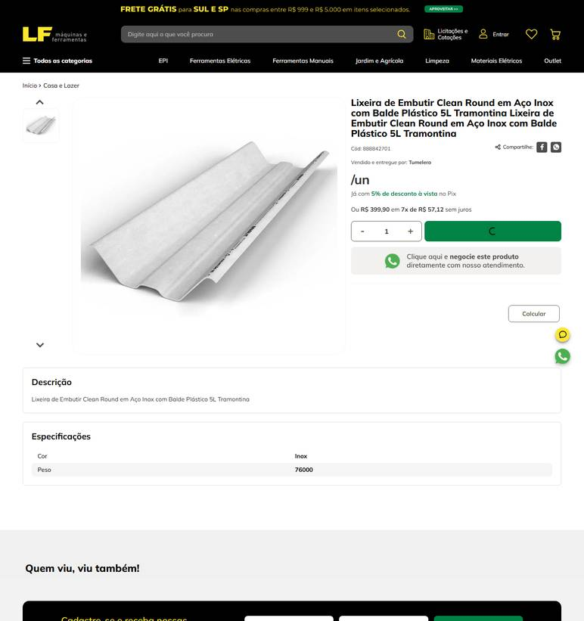 ../PRINTS/FERRAMENTAS E EQUIPAMENTOS/1056__lfmaquinaseferramentas.com.br__GO.png
FERRAMENTAS E EQUIPAMENTOS | 1056 | Balde plástico – 5 l - com alça | GO | 2026-10-11 | Goiás Ferramentas | 09.497.806/0001-01 | https://www.goiasferramentas.com.br/produto/6011-balde-plastico-p-concreto-12-lt-vonder | BALDE PLASTICO P/ CONCRETO 12 LT - VONDER | 14.16 |  |  | 14.16 |  | frete nao calculado: fornecedor com sede em GO | 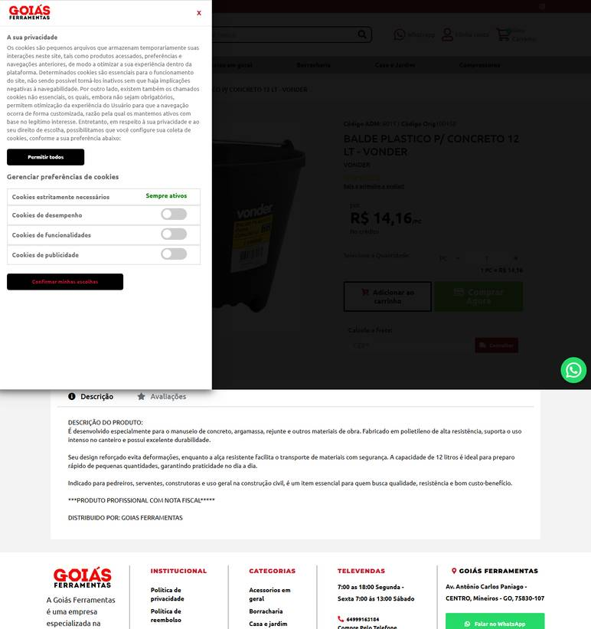 ../PRINTS/FERRAMENTAS E EQUIPAMENTOS/1056__goiasferramentas.com.br__GO.png
FERRAMENTAS E EQUIPAMENTOS | 1056 | Balde plástico – 5 l - com alça | GO | 2026-10-12 | Plásticos Ipiranga | 19.218.815/0001-70 | https://loja.plasticosipiranga.com.br/baldes-industrial-5-litros | Balde com Tampa 5 Litros Industrial | 23.28 |  |  | 23.28 | 32.45 | R$ 32,45 8 dias úteis Correios PAC | 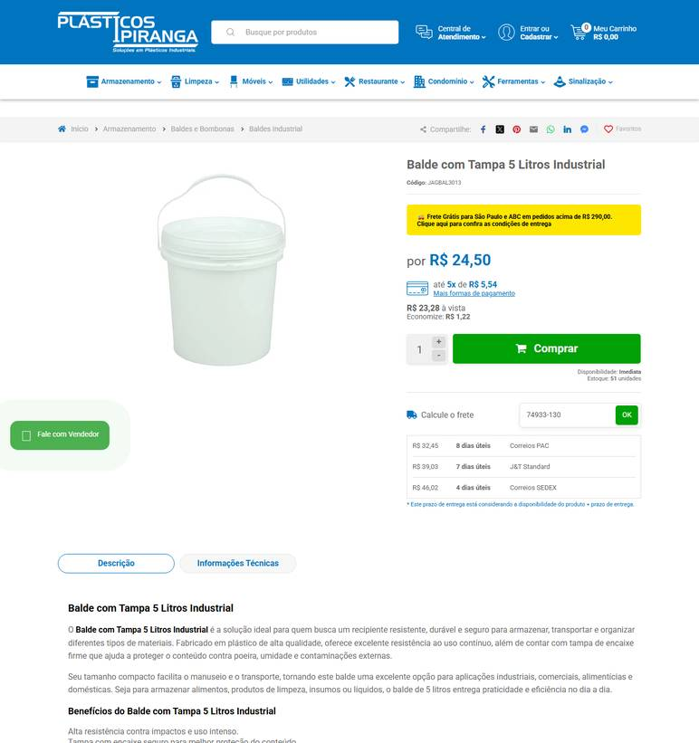 ../PRINTS/FERRAMENTAS E EQUIPAMENTOS/1056__loja.plasticosipiranga.com.br__GO.png
FERRAMENTAS E EQUIPAMENTOS | 1057 | Balde plástico – 8 l - preferencialmente cores diferenciadas para segregação de uso | GO | 2026-10-11 | Gimba | 54.651.716/0011-50 | https://www.gimba.com.br/rolos-adesivos/balde-de-plastico-sanremo-hydrus-8l-transparente-1-un/?PID=208249 | Balde de Plastico Sanremo Hydrus 8l Transparente 1 UN | 24.99 |  |  | 24.99 | 77.41 | Envio: Transportadora Valor: R$ 77,41 | 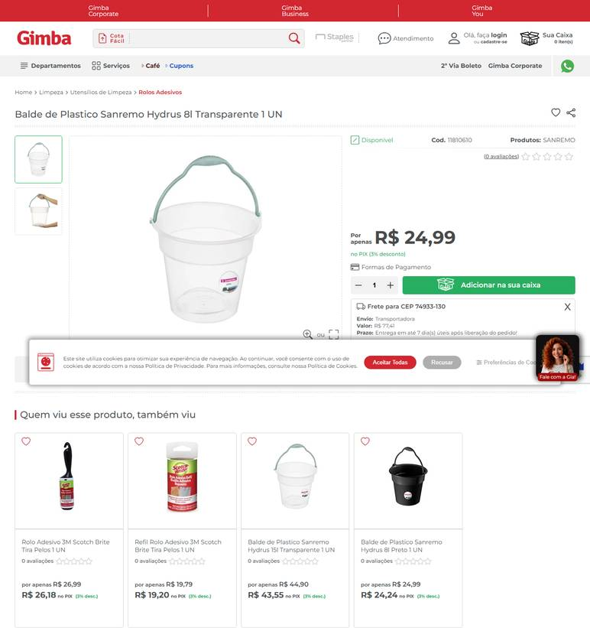 ../PRINTS/FERRAMENTAS E EQUIPAMENTOS/1057__gimba.com.br__GO.png
FERRAMENTAS E EQUIPAMENTOS | 1057 | Balde plástico – 8 l - preferencialmente cores diferenciadas para segregação de uso | GO | 2026-10-11 | Goiás Ferramentas | 09.497.806/0001-01 | https://www.goiasferramentas.com.br/produto/6011-balde-plastico-p-concreto-12-lt-vonder | BALDE PLASTICO P/ CONCRETO 12 LT - VONDER | 14.16 |  |  | 14.16 |  | frete nao calculado: fornecedor com sede em GO | ../PRINTS/FERRAMENTAS E EQUIPAMENTOS/1057__goiasferramentas.com.br__GO.png
FERRAMENTAS E EQUIPAMENTOS | 1058 | Balde plástico – 10 l - com alça | GO | 2026-10-11 | Fermarcs Ferramentas | 08.615.223/0001-75 | https://www.fermarcsferramentas.com.br/organizacao-e-armazenagem/organizadores/balde-plastico-12l-preto-bfh2386 | Balde Plastico 10l Preto Bfh2386 | 18.9 |  |  | 18.9 |  | frete nao calculado: fornecedor com sede em GO | 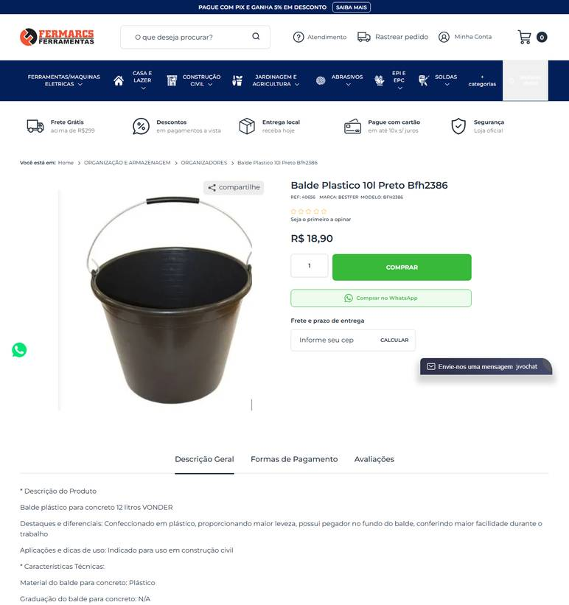 ../PRINTS/FERRAMENTAS E EQUIPAMENTOS/1058__fermarcsferramentas.com.br__GO.png
FERRAMENTAS E EQUIPAMENTOS | 1058 | Balde plástico – 10 l - com alça | GO | 2026-10-11 | Cauê Distribuidora | 34.853.905/0001-26 | https://www.distribuidoracaue.com.br/balde-plastico-10l-com-alca-metalica-prod.html | Balde Plástico 10L Com Alça Metálica | 17.99 |  |  | 17.99 | 18.4 | PAC - 10 dia(s) útil(eis) R$ 18,40 | 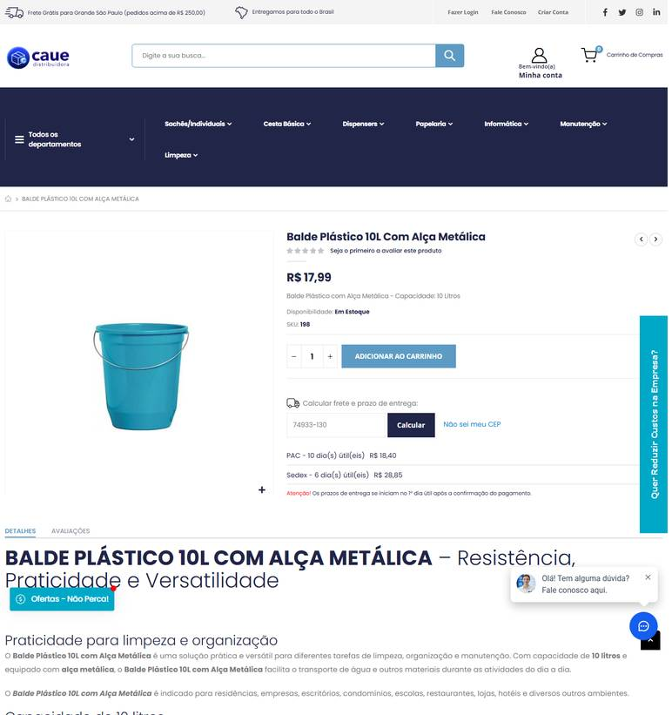 ../PRINTS/FERRAMENTAS E EQUIPAMENTOS/1058__distribuidoracaue.com.br__GO.png
FERRAMENTAS E EQUIPAMENTOS | 1058 | Balde plástico – 10 l - com alça | GO | 2026-10-11 | LF Máquinas e Ferramentas | 91.845.735/0004-14 | https://www.lfmaquinaseferramentas.com.br/balde-plastico-multius-10l-roma-66065/p?skuId=142560 | BALDE PLASTICO MULTIUS 10L ROMA Balde plastico multius 10l roma | 27.9 |  |  | 27.9 | 17.44 | Econômica 8bd | 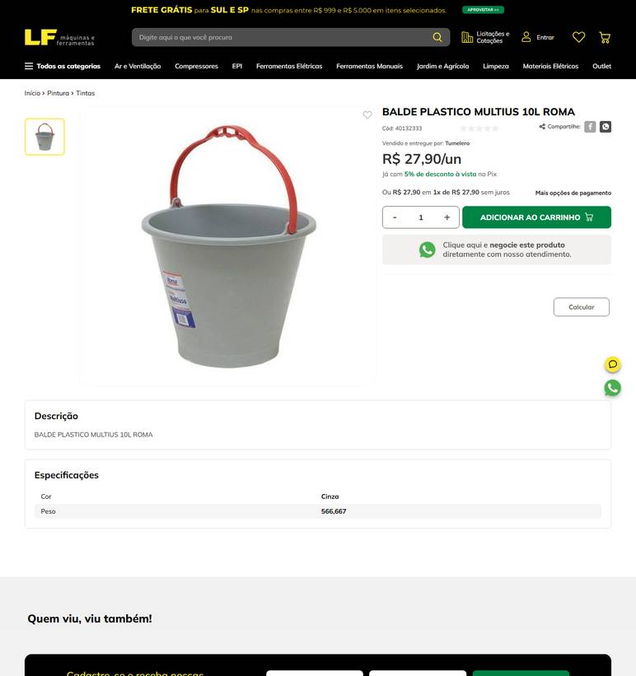 ../PRINTS/FERRAMENTAS E EQUIPAMENTOS/1058__lfmaquinaseferramentas.com.br__GO.png
FERRAMENTAS E EQUIPAMENTOS | 1058 | Balde plástico – 10 l - com alça | GO | 2026-10-11 | Goiás Ferramentas | 09.497.806/0001-01 | https://www.goiasferramentas.com.br/produto/6011-balde-plastico-p-concreto-12-lt-vonder | BALDE PLASTICO P/ CONCRETO 12 LT - VONDER | 14.16 |  |  | 14.16 |  | frete nao calculado: fornecedor com sede em GO | ../PRINTS/FERRAMENTAS E EQUIPAMENTOS/1058__goiasferramentas.com.br__GO.png
FERRAMENTAS E EQUIPAMENTOS | 1058 | Balde plástico – 10 l - com alça | GO | 2026-10-11 | General Clean | 17.587.390/0001-40 | https://www.generalclean.com.br/balde-plastico | BALDE PLÁSTICO 10 LTS - PRETO | 11.02 |  |  | 11.02 | 46.6 | CORREIOS PAC R$ 46,60 Previsto para 20/10/2026 até 22/10/2026 | 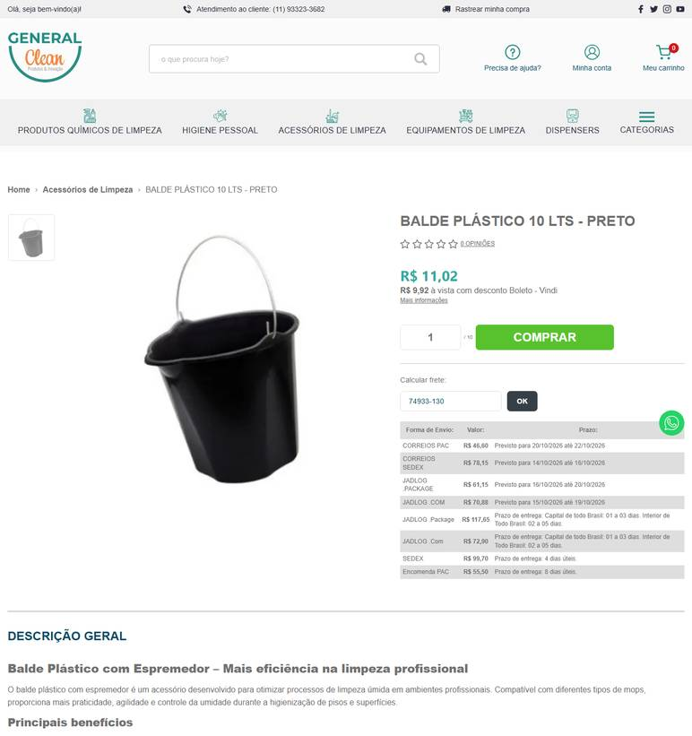 ../PRINTS/FERRAMENTAS E EQUIPAMENTOS/1058__generalclean.com.br__GO.png
FERRAMENTAS E EQUIPAMENTOS | 1059 | Balde plástico – 12 l - com alça metálica | GO | 2026-10-11 | Fermarcs Ferramentas | 08.615.223/0001-75 | https://www.fermarcsferramentas.com.br/organizacao-e-armazenagem/geral--/balde-plastico-reforcado-12l-c-pega-mao-f92-02 | Balde Plastico Reforcado 12l C/ Pega Mao F92.02 | 22.5 |  |  | 22.5 |  | frete nao calculado: fornecedor com sede em GO | 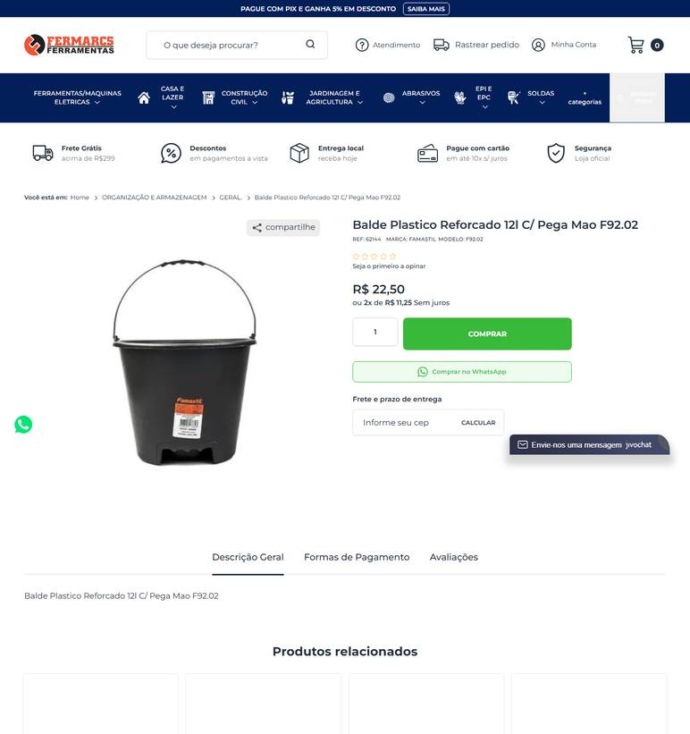 ../PRINTS/FERRAMENTAS E EQUIPAMENTOS/1059__fermarcsferramentas.com.br__GO.png
FERRAMENTAS E EQUIPAMENTOS | 1059 | Balde plástico – 12 l - com alça metálica | GO | 2026-10-12 | Dutra Máquinas | 50.970.342/0001-02 | https://www.dutramaquinas.com.br/p/balde-plastico-para-concreto-12l-rll-4059-rll-4059 | Balde plástico para concreto 12L - RLL-4059 | 16.71 | 3.22 | preco de 16.71 por 13.49 | 13.49 | 25.21 | 8 a 10 dias úteis R$ 25,21 | 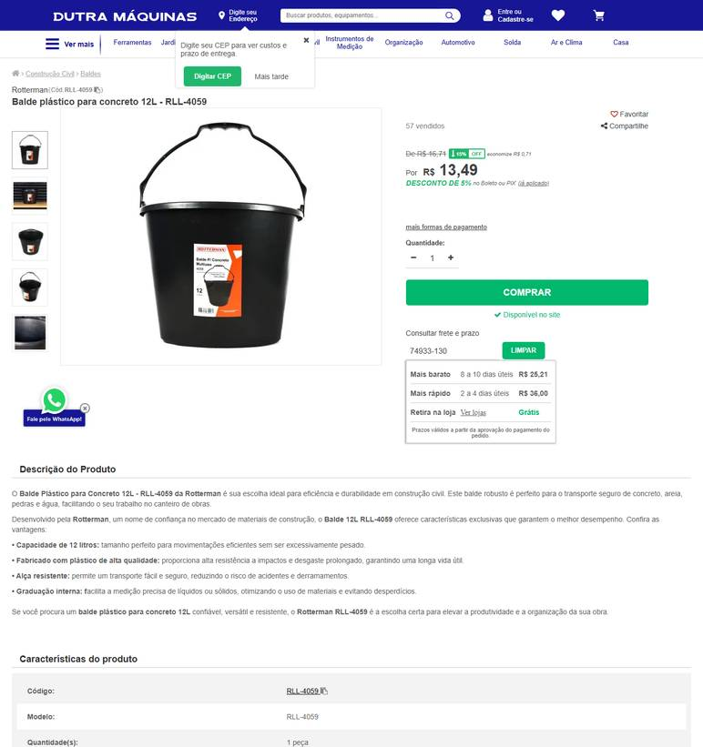 ../PRINTS/FERRAMENTAS E EQUIPAMENTOS/1059__dutramaquinas.com.br__GO.png
FERRAMENTAS E EQUIPAMENTOS | 1059 | Balde plástico – 12 l - com alça metálica | GO | 2026-10-11 | LF Máquinas e Ferramentas | 91.845.735/0004-14 | https://www.lfmaquinaseferramentas.com.br/balde-plastico-momfort-12-litros/p?skuId=28405 | Balde De Plástico Momfort 12 Litros | 22.9 | 3.01 | preco de 22.90 por 19.89 | 19.89 | 19.67 | Entrega Padrão 6bd | 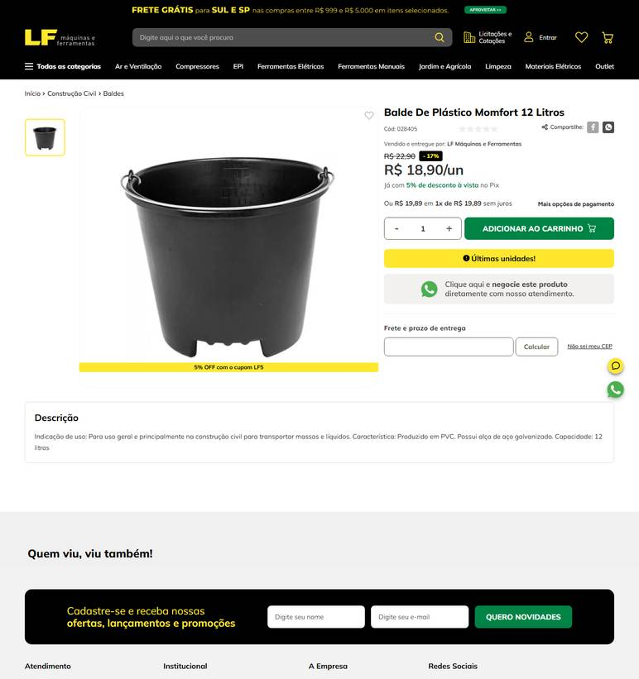 ../PRINTS/FERRAMENTAS E EQUIPAMENTOS/1059__lfmaquinaseferramentas.com.br__GO.png
FERRAMENTAS E EQUIPAMENTOS | 1059 | Balde plástico – 12 l - com alça metálica | GO | 2026-10-11 | Anhanguera Ferramentas | 00.565.813/0001-29 | https://www.anhangueraferramentas.com.br/balde-de-plastico-extraforte-preto-12-litros-3315012001-vonder-120188 | BALDE DE PLÁSTICO EXTRAFORTE PRETO 12 LITROS 3315012001 VONDER | 16.89 |  |  | 16.89 | 37.57 | PAC* R$ 37,57 | 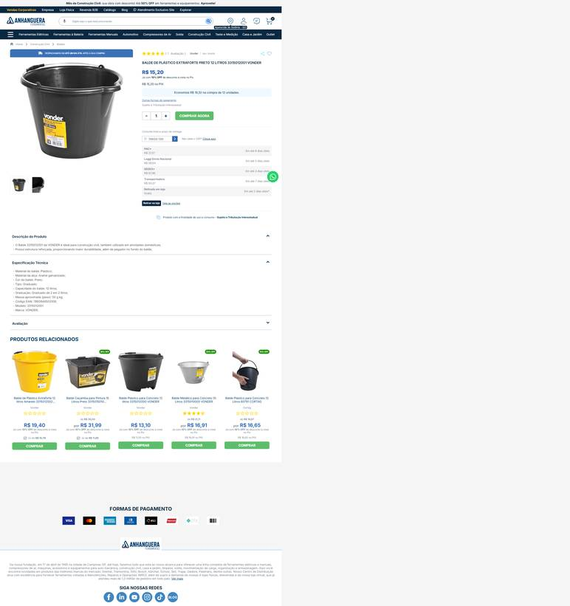 ../PRINTS/FERRAMENTAS E EQUIPAMENTOS/1059__anhangueraferramentas.com.br__GO.png
FERRAMENTAS E EQUIPAMENTOS | 1059 | Balde plástico – 12 l - com alça metálica | GO | 2026-10-11 | Goiás Ferramentas | 09.497.806/0001-01 | https://www.goiasferramentas.com.br/produto/6011-balde-plastico-p-concreto-12-lt-vonder | BALDE PLASTICO P/ CONCRETO 12 LT - VONDER | 14.16 |  |  | 14.16 |  | frete nao calculado: fornecedor com sede em GO | ../PRINTS/FERRAMENTAS E EQUIPAMENTOS/1059__goiasferramentas.com.br__GO.png
FERRAMENTAS E EQUIPAMENTOS | 1060 | Balde plástico – 20 l - com alça | GO | 2026-10-11 | Cauê Distribuidora | 34.853.905/0001-26 | https://www.distribuidoracaue.com.br/balde-plastico-20l-com-alca-metalica-prod.html | Balde Plástico 20L Com Alça Metálica | 31.61 |  |  | 31.61 | 20.44 | PAC - 10 dia(s) útil(eis) R$ 20,44 | 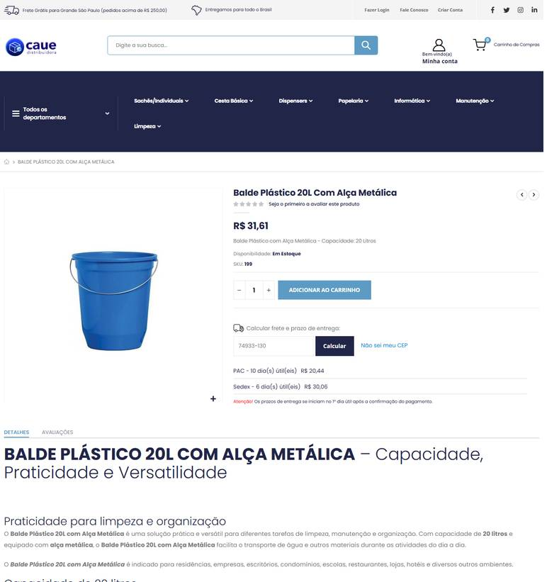 ../PRINTS/FERRAMENTAS E EQUIPAMENTOS/1060__distribuidoracaue.com.br__GO.png
FERRAMENTAS E EQUIPAMENTOS | 1060 | Balde plástico – 20 l - com alça | GO | 2026-10-11 | Goiás Ferramentas | 09.497.806/0001-01 | https://www.goiasferramentas.com.br/produto/6011-balde-plastico-p-concreto-12-lt-vonder | BALDE PLASTICO P/ CONCRETO 12 LT - VONDER | 14.16 |  |  | 14.16 |  | frete nao calculado: fornecedor com sede em GO | ../PRINTS/FERRAMENTAS E EQUIPAMENTOS/1060__goiasferramentas.com.br__GO.png
FERRAMENTAS E EQUIPAMENTOS | 1060 | Balde plástico – 20 l - com alça | GO | 2026-10-12 | Melhoramentos Higiene | 01.517.623/0001-07 | https://melhoramentoshigiene.com.br/produto/balde-graduado-20-litros-transparente/ | Balde Graduado 20 Litros Transparente | 126.9 |  |  | 126.9 | 29.02 | Total Express (Entrega em 8 dias úteis) R$ 29,02 | 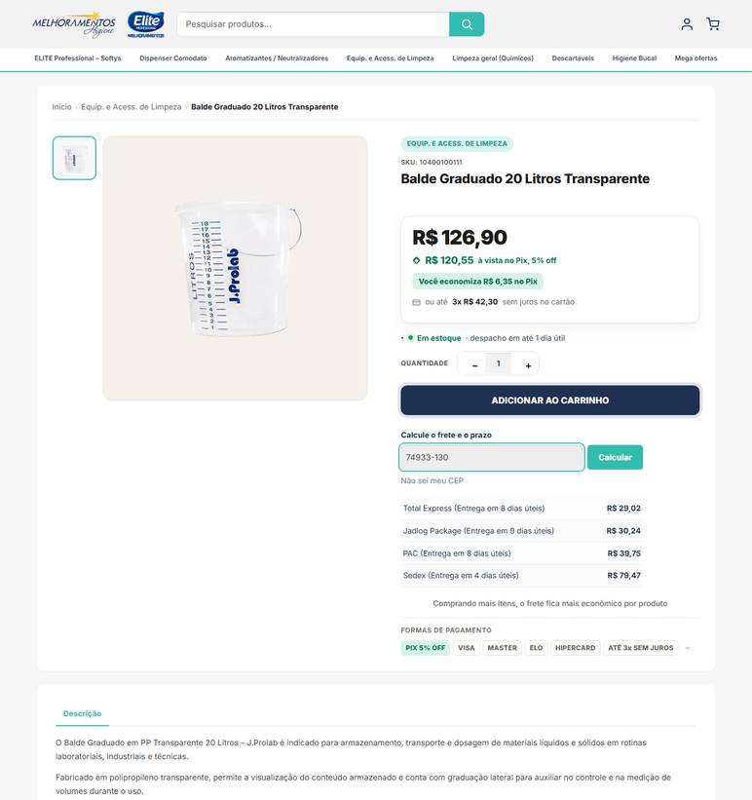 ../PRINTS/FERRAMENTAS E EQUIPAMENTOS/1060__melhoramentoshigiene.com.br__GO.png
FERRAMENTAS E EQUIPAMENTOS | 1060 | Balde plástico – 20 l - com alça | GO | 2026-10-12 | Nova Limp | 04.681.311/0001-14 | https://www.novalimp.com.br/equipamentos-e-utensilios/balde-20-litros-com-alca-metalica-bf20 | Balde Plástico 20 Litros com Alça | 20.94 |  |  | 20.94 |  | FRETE A COLETAR: o site calcula frete, mas o robô não leu o valor. Preencher VALOR FRETE com o CEP 74933130. | 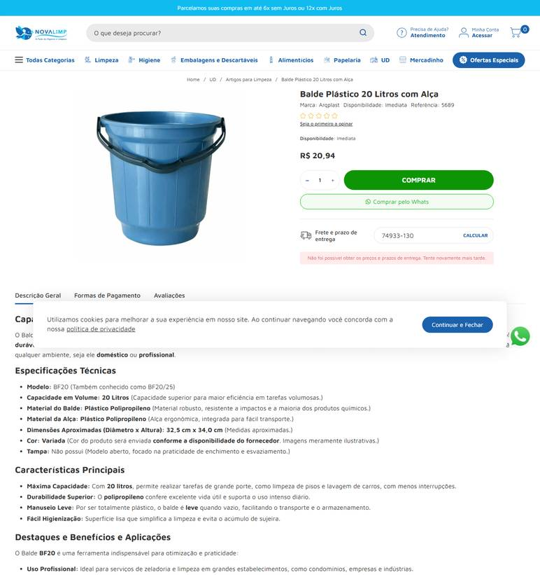 ../PRINTS/FERRAMENTAS E EQUIPAMENTOS/1060__novalimp.com.br__GO.png
FERRAMENTAS E EQUIPAMENTOS | 1061 | Borrifador/pulverizador manual – 500 ml - plástico | GO | 2026-10-11 | Goiás Ferramentas | 09.497.806/0001-01 | https://www.goiasferramentas.com.br/produto/12421-pulverizador-manual-500ml | PULVERIZADOR MANUAL 500ML | 12 |  |  | 12 |  | frete nao calculado: fornecedor com sede em GO | 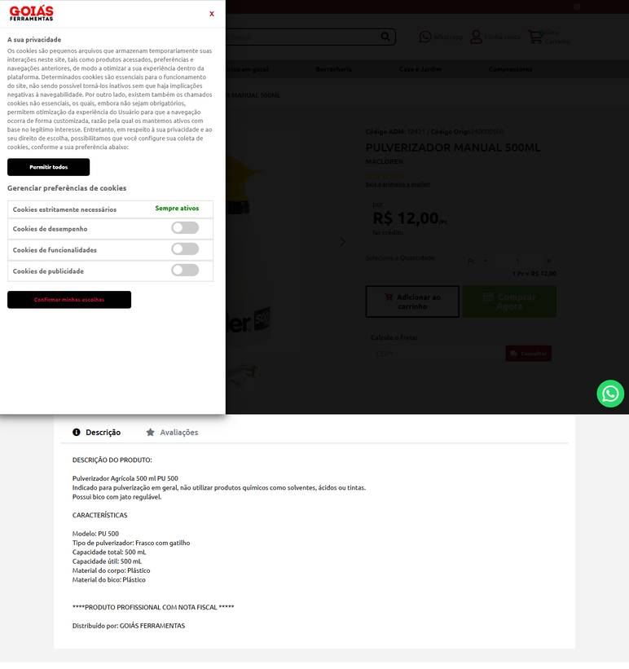 ../PRINTS/FERRAMENTAS E EQUIPAMENTOS/1061__goiasferramentas.com.br__GO.png
FERRAMENTAS E EQUIPAMENTOS | 1061 | Borrifador/pulverizador manual – 500 ml - plástico | GO | 2026-10-11 | LF Máquinas e Ferramentas | 91.845.735/0004-14 | https://www.lfmaquinaseferramentas.com.br/pulverizador-manual-500ml-guarany/p?skuId=120160 | Pulverizador Manual 500ml Guarany Peça | 11.9 |  |  | 11.9 | 12.78 | Entrega Padrão 6bd | 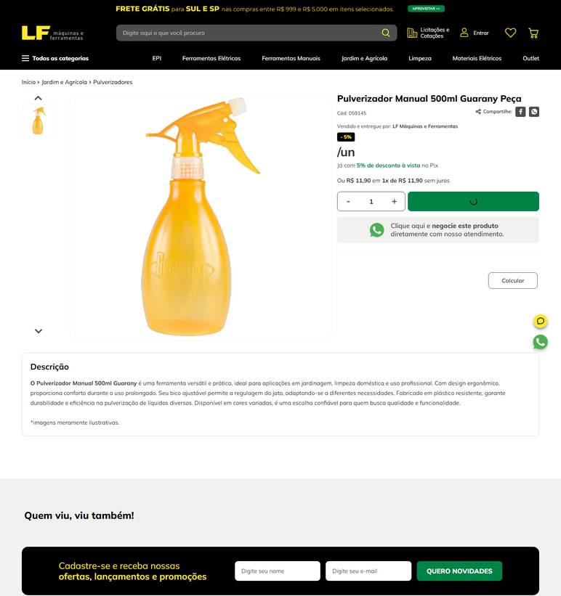 ../PRINTS/FERRAMENTAS E EQUIPAMENTOS/1061__lfmaquinaseferramentas.com.br__GO.png
FERRAMENTAS E EQUIPAMENTOS | 1061 | Borrifador/pulverizador manual – 500 ml - plástico | GO | 2026-10-11 | Cauê Distribuidora | 34.853.905/0001-26 | https://www.distribuidoracaue.com.br/borrifador-de-plastico-500ml-2-prod.html | Borrifador De Plástico 500ml | 8.99 |  |  | 8.99 | 18.4 | PAC - 10 dia(s) útil(eis) R$ 18,40 | 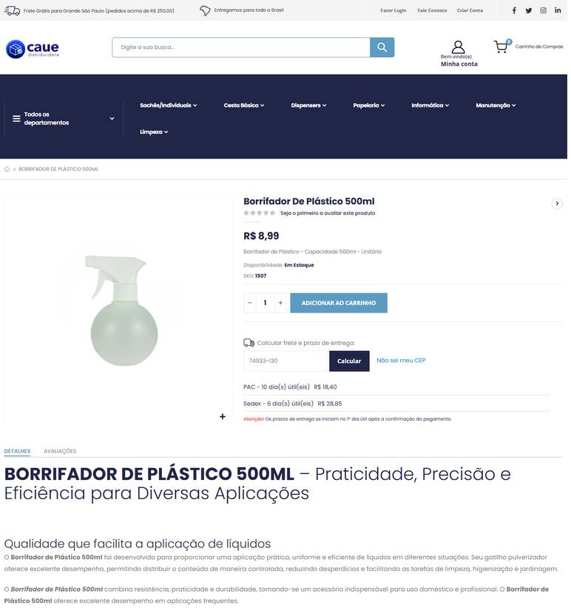 ../PRINTS/FERRAMENTAS E EQUIPAMENTOS/1061__distribuidoracaue.com.br__GO.png
FERRAMENTAS E EQUIPAMENTOS | 1061 | Borrifador/pulverizador manual – 500 ml - plástico | GO | 2026-10-11 | Casa do Pica-Pau | 50.223.823/0001-54 | https://www.casadopicapau.com.br/pulverizador-manual-stihl-costal-sg-71/p?skuId=4425 | Pulverizador Manual Costal STIHL SG 71 | 702.9 | 33.46 | preco de 702.90 por 669.44 | 669.44 |  | frete nao calculado: fornecedor com sede em GO | 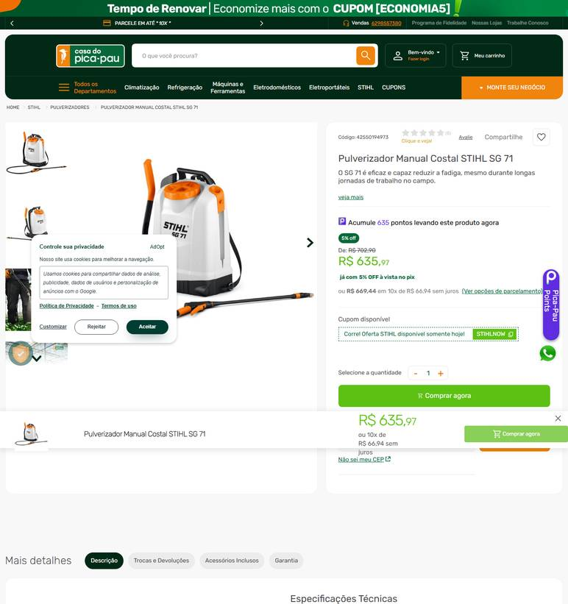 ../PRINTS/FERRAMENTAS E EQUIPAMENTOS/1061__casadopicapau.com.br__GO.png
FERRAMENTAS E EQUIPAMENTOS | 1061 | Borrifador/pulverizador manual – 500 ml - plástico | GO | 2026-10-11 | Casa do Saco de Lixo | 02.236.630/0001-95 | https://loja.casadosacodelixo.com.br/71alxsars-borrifador-pulverizador-plastico | Borrifador / Pulverizador plástico Premisse | 6.83 |  |  | 6.83 | 27.42 | R$ 27,42 5 dias úteis Jadlog - .Com | 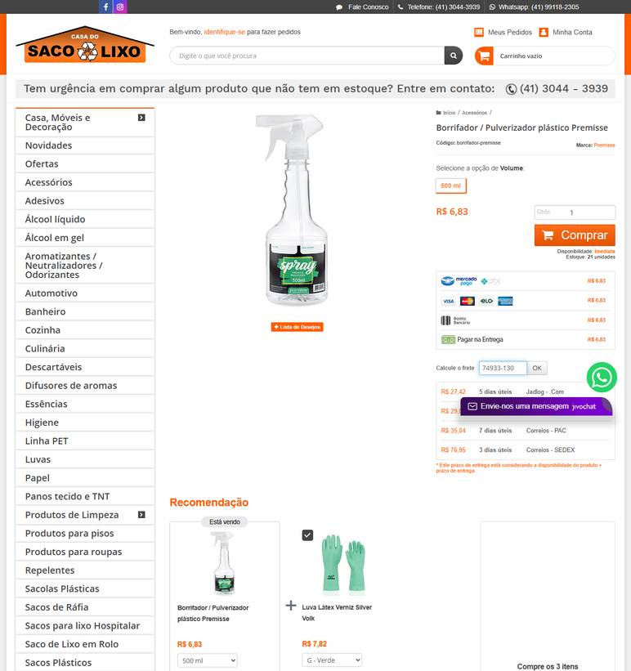 ../PRINTS/FERRAMENTAS E EQUIPAMENTOS/1061__loja.casadosacodelixo.com.br__GO.png
FERRAMENTAS E EQUIPAMENTOS | 1062 | Cabo extensor para rodo de vidro – 6 m - alumínio; para limpeza em altura | GO | 2026-10-12 | Dutra Máquinas | 50.970.342/0001-02 | https://www.dutramaquinas.com.br/p/extensao-telescopica-de-aluminio-com-altura-2-a-6-m-para-limpeza-de-vidros-ex600 | Extensão telescópica de alumínio com altura 2 a 6 m para limpeza de vidros - EX600 | 270.47 | 52.06 | preco de 270.47 por 218.41 | 218.41 | 59.18 | 3 a 6 dias úteis R$ 59,18 | 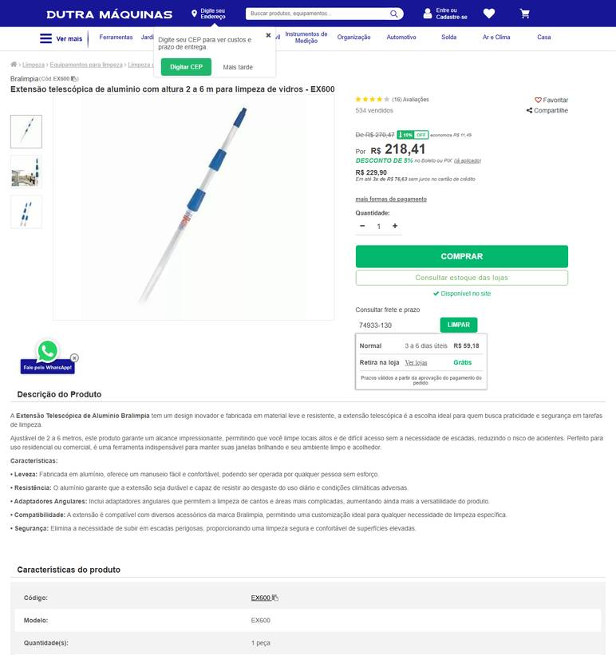 ../PRINTS/FERRAMENTAS E EQUIPAMENTOS/1062__dutramaquinas.com.br__GO.png
FERRAMENTAS E EQUIPAMENTOS | 1062 | Cabo extensor para rodo de vidro – 6 m - alumínio; para limpeza em altura | GO | 2026-10-11 | Casa do Saco de Lixo | 02.236.630/0001-95 | https://loja.casadosacodelixo.com.br/cabo-extensor-telescopico-multiuso | Cabo extensor telescópico multiuso | 35.99 |  |  | 35.99 | 29.37 | R$ 29,37 6 dias úteis Jadlog - .Package | 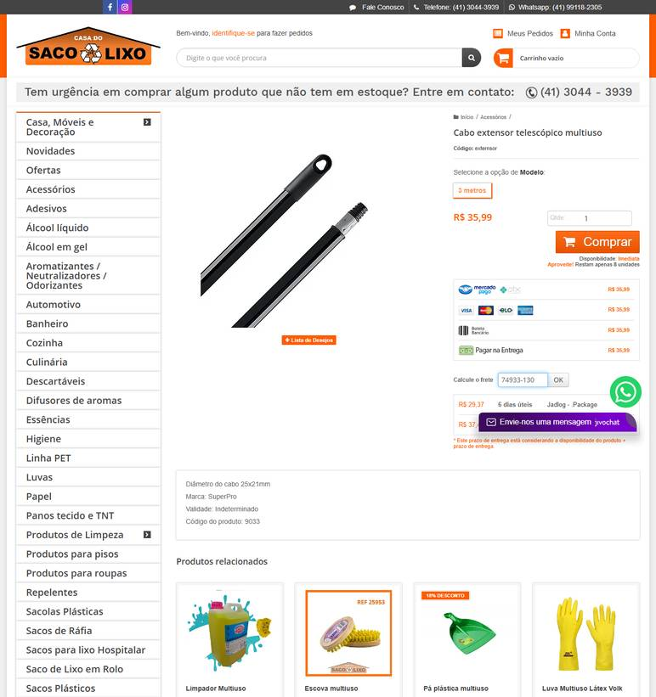 ../PRINTS/FERRAMENTAS E EQUIPAMENTOS/1062__loja.casadosacodelixo.com.br__GO.png
FERRAMENTAS E EQUIPAMENTOS | 1062 | Cabo extensor para rodo de vidro – 6 m - alumínio; para limpeza em altura | GO | 2026-10-11 | Profissional da Limpeza | 45.343.703/0001-50 | https://profissionaldalimpeza.commercesuite.com.br/limpeza-equipamentos/extensao-telescopica/extensao-telescopica-6-metros-aluminio | Extensão telescópica 6 metros Aluminio | 149.9 |  |  | 149.9 | 115.63 | FAVORITA TRANSPORTES R$ 115,63 5 a 11 dias úteis | 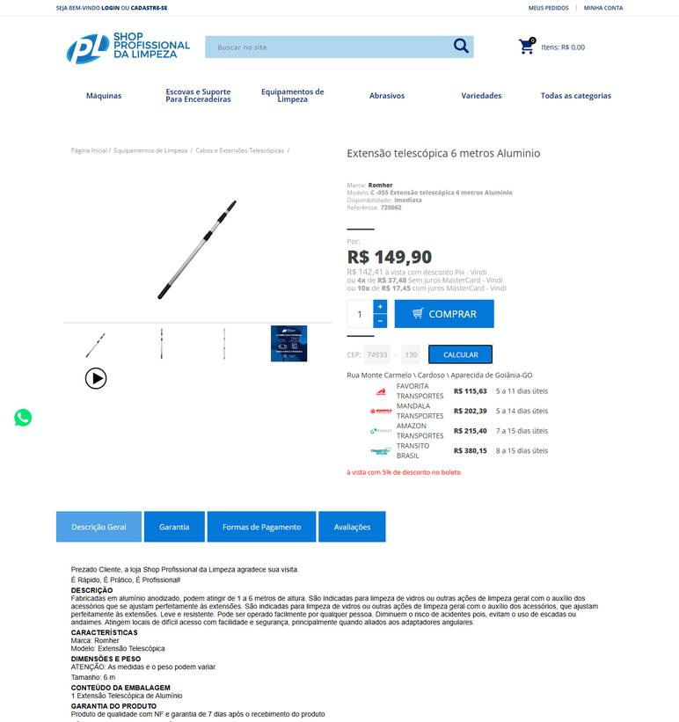 ../PRINTS/FERRAMENTAS E EQUIPAMENTOS/1062__profissionaldalimpeza.commercesuite.com.br__GO.png
FERRAMENTAS E EQUIPAMENTOS | 1062 | Cabo extensor para rodo de vidro – 6 m - alumínio; para limpeza em altura | GO | 2026-10-12 | Nova Limp | 04.681.311/0001-14 | https://www.novalimp.com.br/limpeza/rodo-pia-aluminio | Rodo de Pia com Cabo de Alumínio | 5.07 |  |  | 5.07 |  | FRETE A COLETAR: o site calcula frete, mas o robô não leu o valor. Preencher VALOR FRETE com o CEP 74933130. | 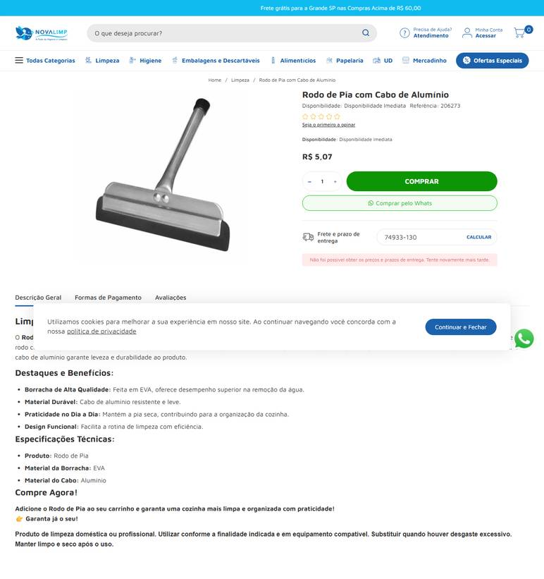 ../PRINTS/FERRAMENTAS E EQUIPAMENTOS/1062__novalimp.com.br__GO.png
FERRAMENTAS E EQUIPAMENTOS | 1063 | Carro funcional para limpeza - completo | GO | 2026-10-11 | Gimba | 54.651.716/0011-50 | https://www.gimba.com.br/carrinhos-de-apoio/carro-funcional-bralimpia-america-pan-cf200p-1-un/?PID=70083 | Carro Funcional Bralimpia América PAN CF200P 1 UN | 729.9 |  |  | 729.9 | 87.35 | Envio: Transportadora Valor: R$ 87,35 | 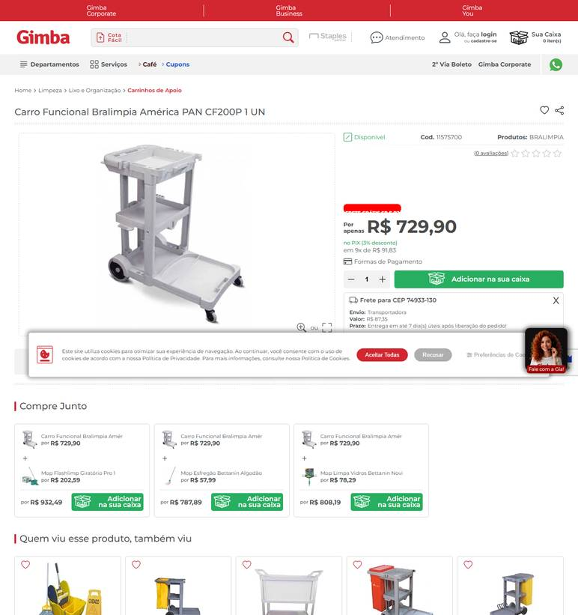 ../PRINTS/FERRAMENTAS E EQUIPAMENTOS/1063__gimba.com.br__GO.png
FERRAMENTAS E EQUIPAMENTOS | 1063 | Carro funcional para limpeza - completo | GO | 2026-10-12 | Dutra Máquinas | 50.970.342/0001-02 | https://www.dutramaquinas.com.br/p/carro-funcional-cinza-com-bolsa-amarela-america-cf2005 | Carro funcional com bolsa - CF2005 América | 1044.44 | 245.44 | preco de 1044.44 por 799.00 | 799 | 98.09 | 3 a 6 dias úteis R$ 98,09 | 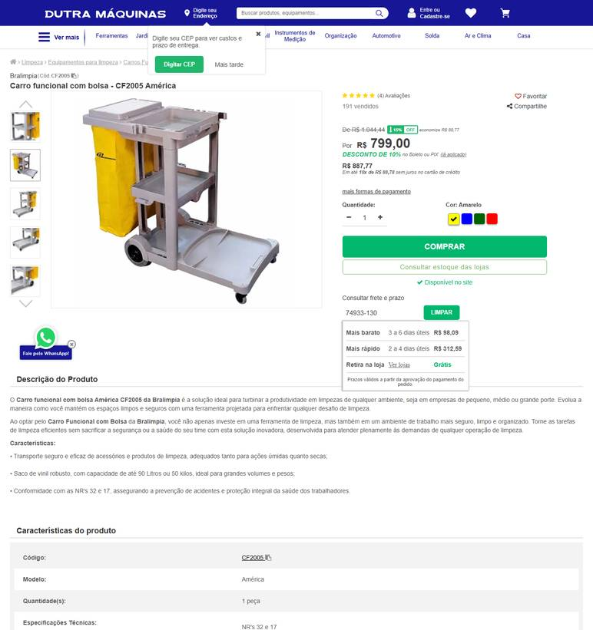 ../PRINTS/FERRAMENTAS E EQUIPAMENTOS/1063__dutramaquinas.com.br__GO.png
FERRAMENTAS E EQUIPAMENTOS | 1063 | Carro funcional para limpeza - completo | GO | 2026-10-11 | Profissional da Limpeza | 45.343.703/0001-50 | https://profissionaldalimpeza.commercesuite.com.br/equipamentos-de-limpeza/carro-funcional/carro-funcional-completo | Kit Carro Funcional Completo para Limpeza Profissional | 1099.9 |  |  | 1099.9 | 121.96 | FAVORITA TRANSPORTES R$ 121,96 5 a 11 dias úteis | 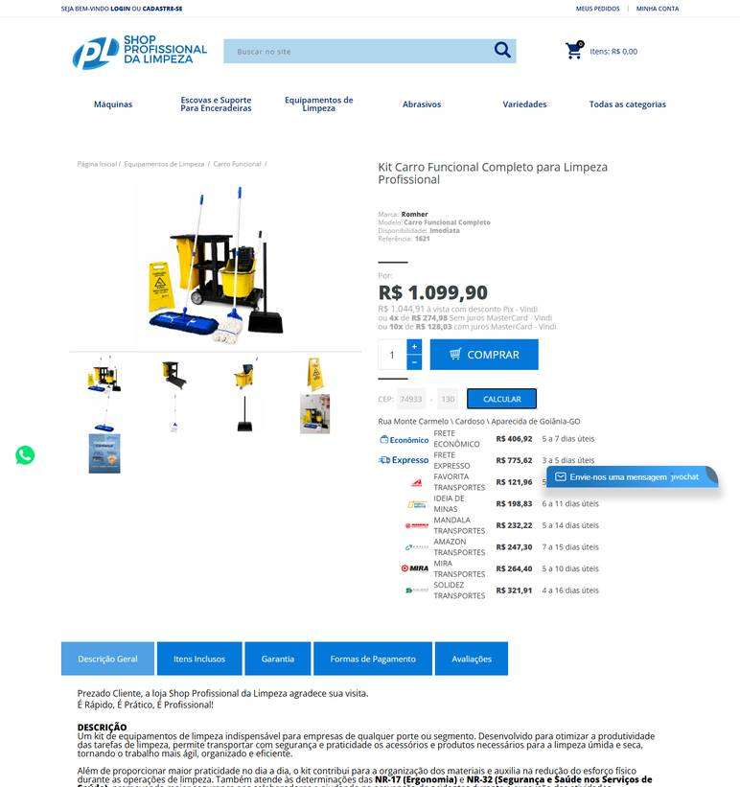 ../PRINTS/FERRAMENTAS E EQUIPAMENTOS/1063__profissionaldalimpeza.commercesuite.com.br__GO.png
FERRAMENTAS E EQUIPAMENTOS | 1063 | Carro funcional para limpeza - completo | GO | 2026-10-11 | Plásticos Ipiranga | 19.218.815/0001-70 | https://loja.plasticosipiranga.com.br/carro-funcional-america-bolsa-amarela | Carro Funcional América Bolsa Amarela | 1114.44 |  |  | 1114.44 | 236.52 | R$ 236,52 8 dias úteis Correios PAC | 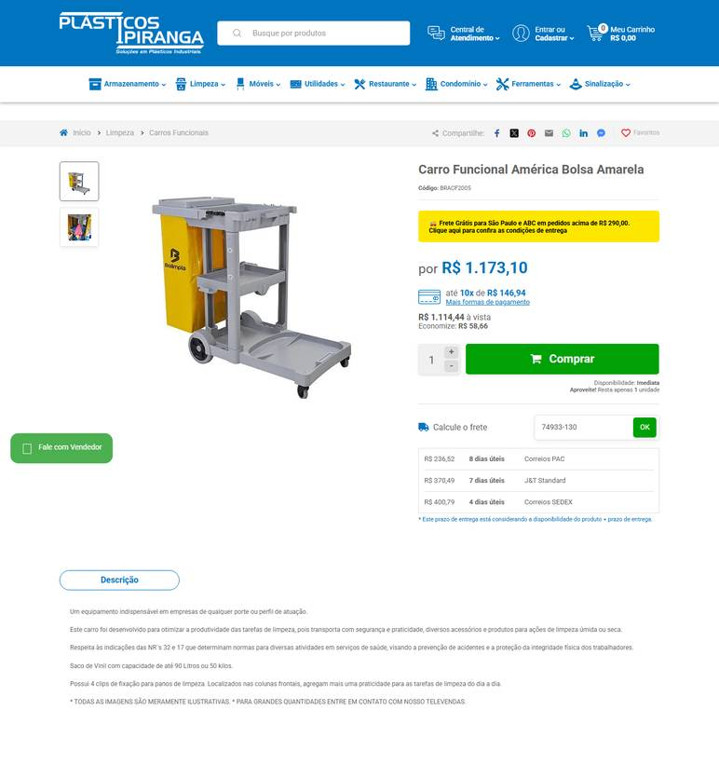 ../PRINTS/FERRAMENTAS E EQUIPAMENTOS/1063__loja.plasticosipiranga.com.br__GO.png
FERRAMENTAS E EQUIPAMENTOS | 1063 | Carro funcional para limpeza - completo | GO | 2026-10-11 | Nova Limp | 04.681.311/0001-14 | https://www.novalimp.com.br/recem-chegados/carro-funcional-de-limpza-w2 | Carro Funcional De Limpeza W2 JSN | 836.24 |  |  | 836.24 |  | FRETE A COLETAR: o site calcula frete, mas o robô não leu o valor. Preencher VALOR FRETE com o CEP 74933130. | 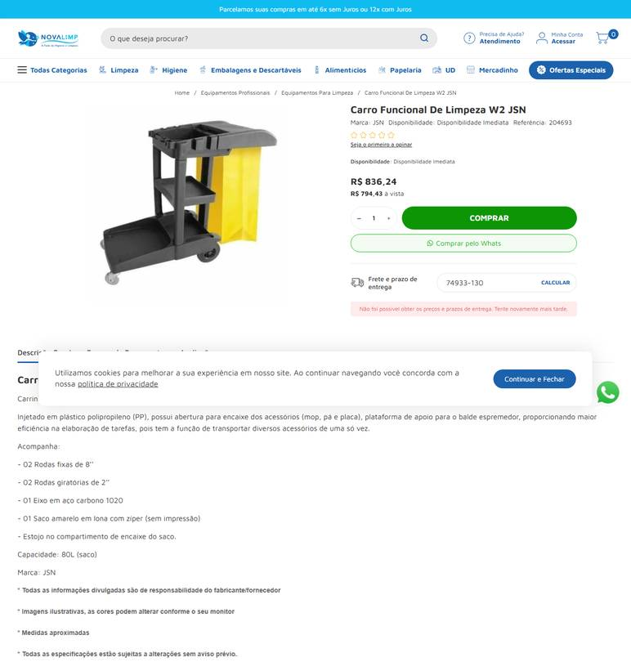 ../PRINTS/FERRAMENTAS E EQUIPAMENTOS/1063__novalimp.com.br__GO.png
FERRAMENTAS E EQUIPAMENTOS | 1064 | Carrinho/contentor para coleta externa – 240 l - com rodas e tampa | GO | 2026-10-12 | Dutra Máquinas | 50.970.342/0001-02 | https://www.dutramaquinas.com.br/p/carrinho-coletor-de-lixo-sem-pedal-240-litros-13627-13627 | Carrinho coletor de lixo 240 litros sem pedal - 13627 | 566.94 | 109.13 | preco de 566.94 por 457.81 | 457.81 | 215.45 | 3 a 6 dias úteis R$ 215,45 | 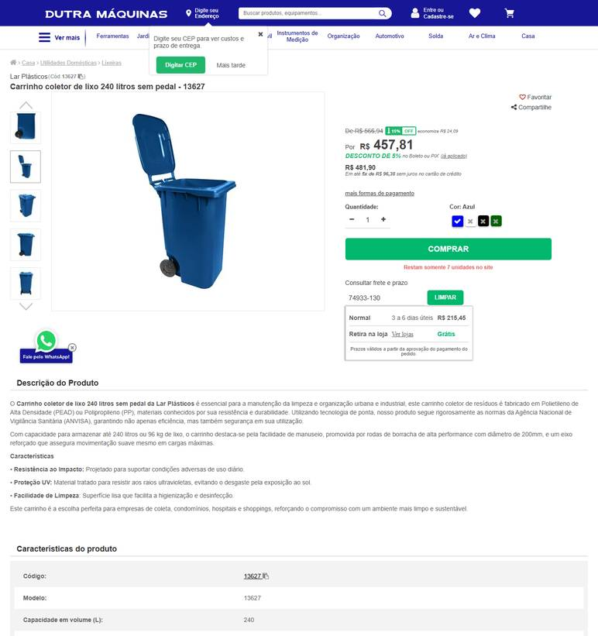 ../PRINTS/FERRAMENTAS E EQUIPAMENTOS/1064__dutramaquinas.com.br__GO.png
FERRAMENTAS E EQUIPAMENTOS | 1064 | Carrinho/contentor para coleta externa – 240 l - com rodas e tampa | GO | 2026-10-11 | Plásticos Ipiranga | 19.218.815/0001-70 | https://loja.plasticosipiranga.com.br/lixeira-container-240-litros-com-pedal-e-rodas | Lixeira Container 240 Litros com Pedal e Rodas | 512.6 |  |  | 512.6 | 1458.06 | R$ 1.458,06 7 dias úteis J&T Standard | 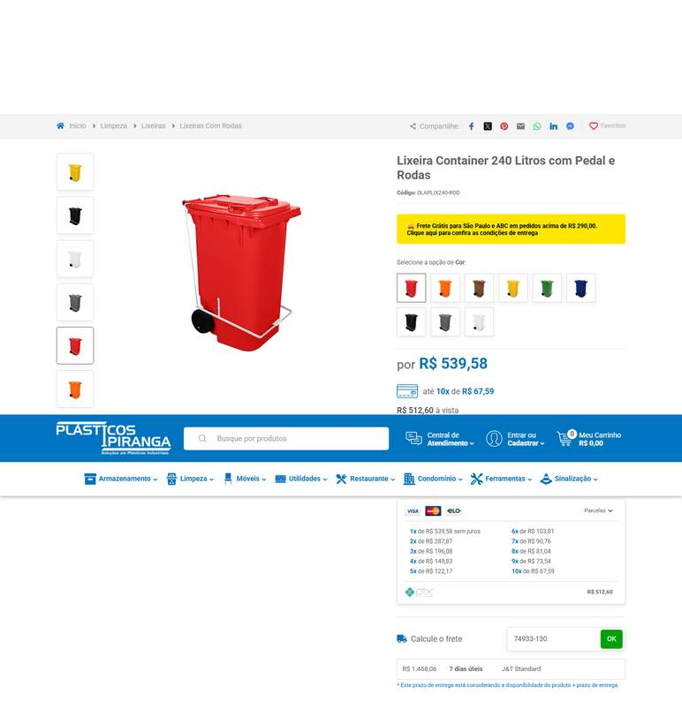 ../PRINTS/FERRAMENTAS E EQUIPAMENTOS/1064__loja.plasticosipiranga.com.br__GO.png
FERRAMENTAS E EQUIPAMENTOS | 1064 | Carrinho/contentor para coleta externa – 240 l - com rodas e tampa | GO | 2026-10-12 | ZEUS DO BRASIL | 82.699.588/0001-88 | https://www.shoppingdaseguranca.com.br/lixeira-contentor-de-lixo-com-rodas-240-l-cinza-modelo-europeu | Lixeira Contentor de Lixo com rodas 240 L Cinza - Modelo Europeu | 751.9 |  |  | 751.9 | 100.83 | Entrega Econômica 6 dias úteis R$ 100,83 | 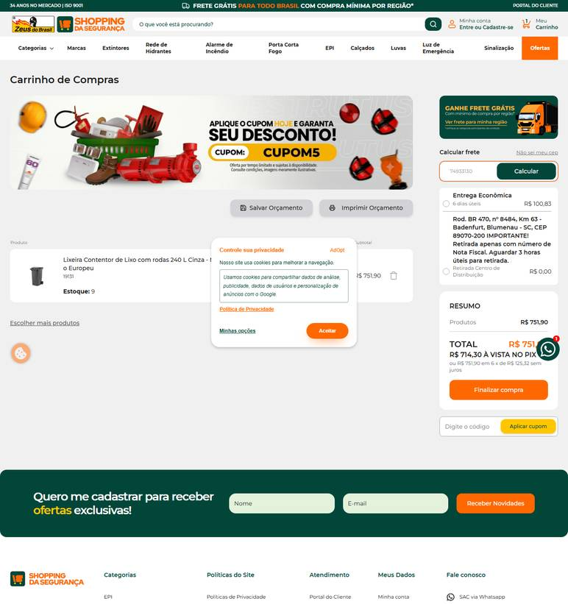 ../PRINTS/FERRAMENTAS E EQUIPAMENTOS/1064__shoppingdaseguranca.com.br__GO.png
FERRAMENTAS E EQUIPAMENTOS | 1064 | Carrinho/contentor para coleta externa – 240 l - com rodas e tampa | GO | 2026-10-12 | Nova Limp | 04.681.311/0001-14 | https://www.novalimp.com.br/recem-chegados/coletor-240lts-pt-cpedal-crodas-c240pp | Coletor de Lixo 240 Litros Preto com Pedal e Rodas | 532.34 |  |  | 532.34 |  | FRETE A COLETAR: o site calcula frete, mas o robô não leu o valor. Preencher VALOR FRETE com o CEP 74933130. | 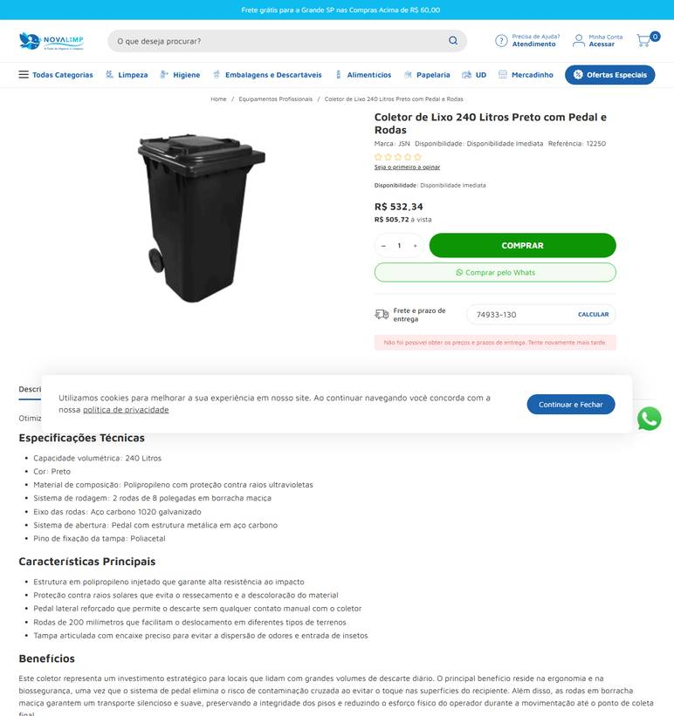 ../PRINTS/FERRAMENTAS E EQUIPAMENTOS/1064__novalimp.com.br__GO.png
FERRAMENTAS E EQUIPAMENTOS | 1064 | Carrinho/contentor para coleta externa – 240 l - com rodas e tampa | GO | 2026-10-12 | Profissional da Limpeza | 45.343.703/0001-50 | https://profissionaldalimpeza.commercesuite.com.br/equipamentos-de-limpeza/lixeiras/lixeira-com-rodas-240-litros | Lixeira Com Rodas 240 Litros | 455.9 |  |  | 455.9 |  | FRETE A COLETAR: o site calcula frete, mas o robô não leu o valor. Preencher VALOR FRETE com o CEP 74933130. | 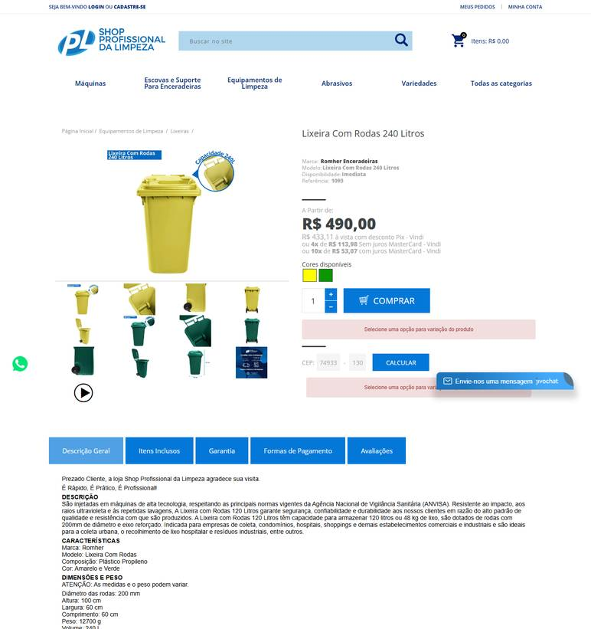 ../PRINTS/FERRAMENTAS E EQUIPAMENTOS/1064__profissionaldalimpeza.commercesuite.com.br__GO.png
FERRAMENTAS E EQUIPAMENTOS | 1065 | Contentor para lixo – mínimo 120 l - plástico pp | GO | 2026-10-11 | Plásticos Ipiranga | 19.218.815/0001-70 | https://loja.plasticosipiranga.com.br/container-lixo-120-litros-com-rodas-sem-pedal | Container de Lixo 120 Litros com Rodas e Tampa | 280.82 |  |  | 280.82 | 830.25 | R$ 830,25 7 dias úteis J&T Standard | 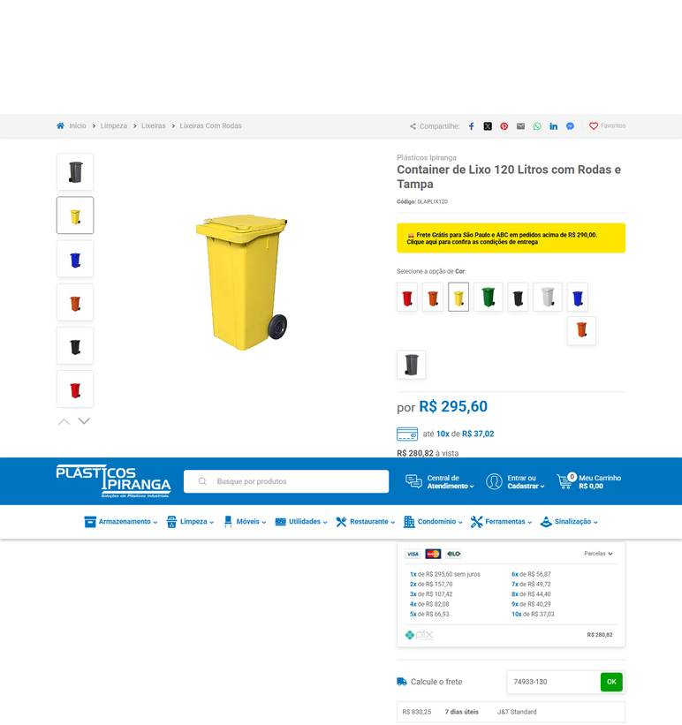 ../PRINTS/FERRAMENTAS E EQUIPAMENTOS/1065__loja.plasticosipiranga.com.br__GO.png
FERRAMENTAS E EQUIPAMENTOS | 1065 | Contentor para lixo – mínimo 120 l - plástico pp | GO | 2026-10-12 | Dutra Máquinas | 50.970.342/0001-02 | https://www.dutramaquinas.com.br/p/lixeira-plastica-120-litros-com-pedal-e-rodas-2203090648 | Lixeira plástica 120 litros com pedal e rodas | 399.88 | 76.97 | preco de 399.88 por 322.91 | 322.91 | 146.77 | 10 a 13 dias úteis R$ 146,77 | 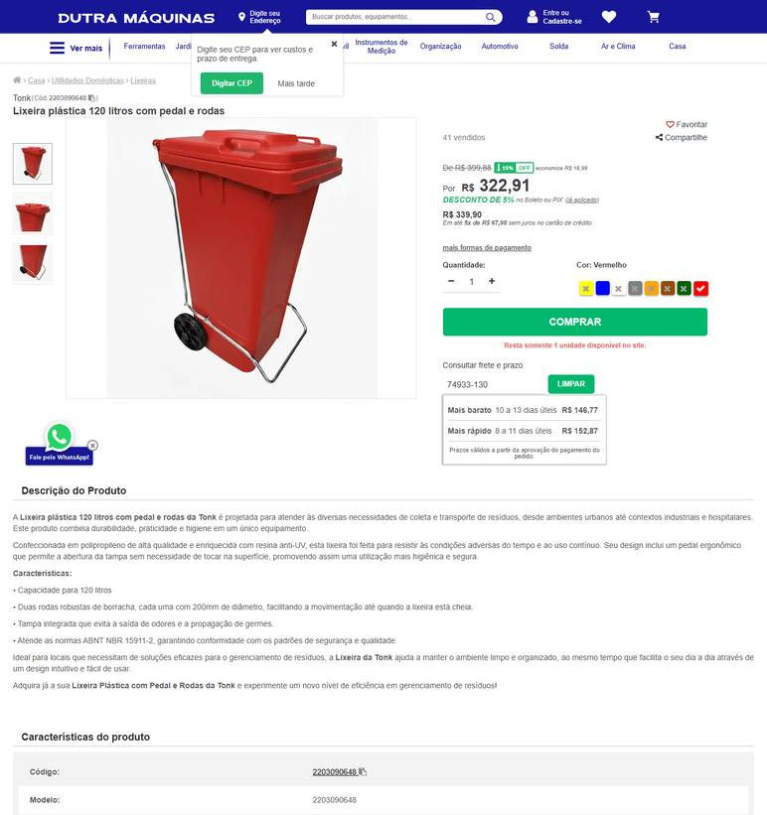 ../PRINTS/FERRAMENTAS E EQUIPAMENTOS/1065__dutramaquinas.com.br__GO.png
FERRAMENTAS E EQUIPAMENTOS | 1065 | Contentor para lixo – mínimo 120 l - plástico pp | GO | 2026-10-12 | Gimba | 54.651.716/0011-50 | https://www.gimba.com.br/lixeiras/lixeira-com-rodas-arqplast-branca-com-pedal-120l-1-un/?PID=206817 | Lixeira com Rodas ARQPLAST Branca com Pedal 120L 1 UN | 359.9 |  |  | 359.9 | 79.58 | Envio: Transportadora Valor: R$ 79,58 | 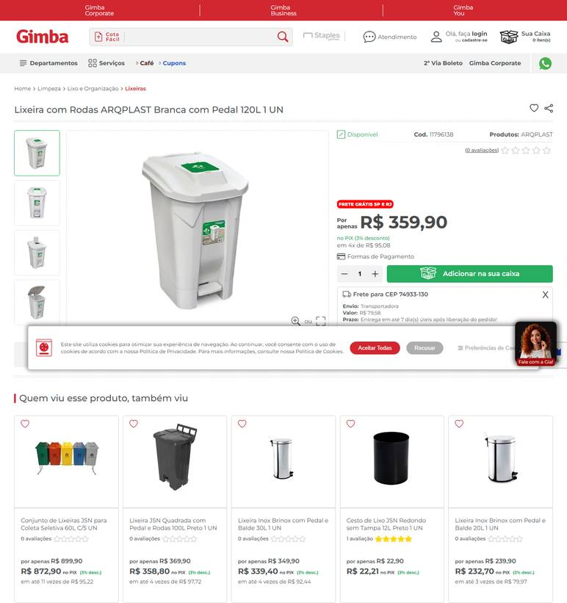 ../PRINTS/FERRAMENTAS E EQUIPAMENTOS/1065__gimba.com.br__GO.png
FERRAMENTAS E EQUIPAMENTOS | 1065 | Contentor para lixo – mínimo 120 l - plástico pp | GO | 2026-10-12 | Profissional da Limpeza | 45.343.703/0001-50 | https://profissionaldalimpeza.commercesuite.com.br/equipamentos-de-limpeza/lixeiras/lixeira-com-rodas-120-litros | Lixeira Com Rodas 120 Litros | 302.99 |  |  | 302.99 |  | FRETE A COLETAR: o site calcula frete, mas o robô não leu o valor. Preencher VALOR FRETE com o CEP 74933130. | 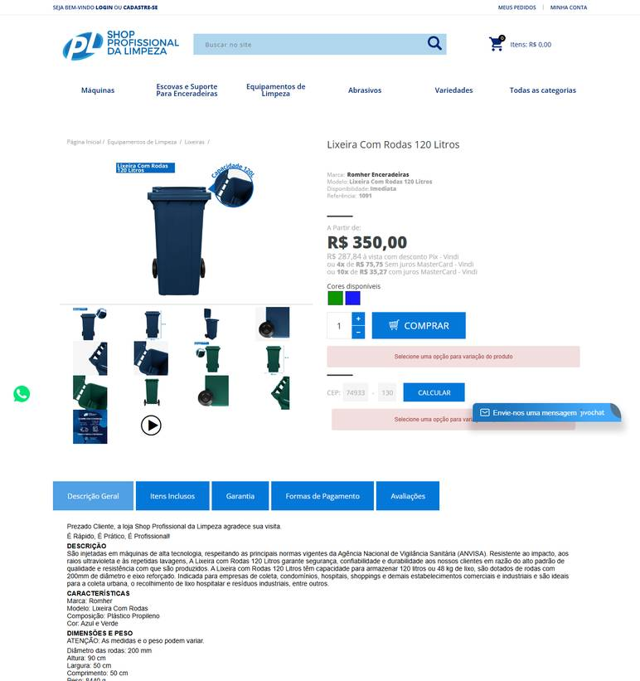 ../PRINTS/FERRAMENTAS E EQUIPAMENTOS/1065__profissionaldalimpeza.commercesuite.com.br__GO.png
FERRAMENTAS E EQUIPAMENTOS | 1066 | Lixeira plástica – 6 a 8 l - com tampa e pedal | GO | 2026-10-11 | LF Máquinas e Ferramentas | 91.845.735/0004-14 | https://www.lfmaquinaseferramentas.com.br/lixeira-de-pedal-trium-6-litros-preto-64198/p?skuId=140693 | Lixeira De Pedal Trium 6 Litros Preto | 67.9 |  |  | 67.9 | 17.44 | Econômica 8bd | 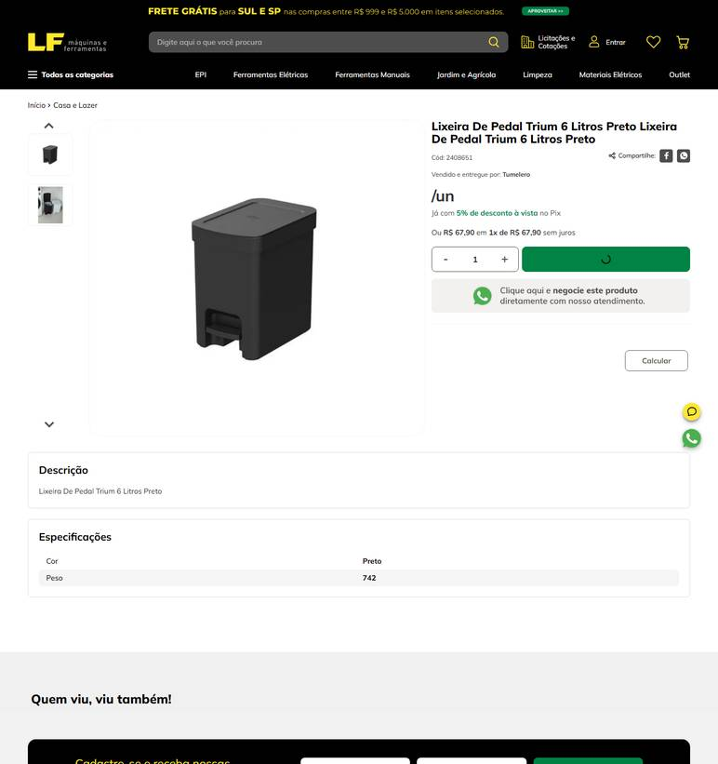 ../PRINTS/FERRAMENTAS E EQUIPAMENTOS/1066__lfmaquinaseferramentas.com.br__GO.png
FERRAMENTAS E EQUIPAMENTOS | 1067 | Lixeira plástica – aproximadamente 20 l - polietileno | GO | 2026-10-12 | Plast House | 52.081.713/0001-20 | https://plasthouse.com.br/produto/casa/cozinha/lixeira-20-litros-agata/ | Lixeira 20 Litros Ágata | 229.9 |  |  | 229.9 | 125.13 | Jadlog Package (Melhor Envio) (7 a 9 dias úteis): R$125,13 | 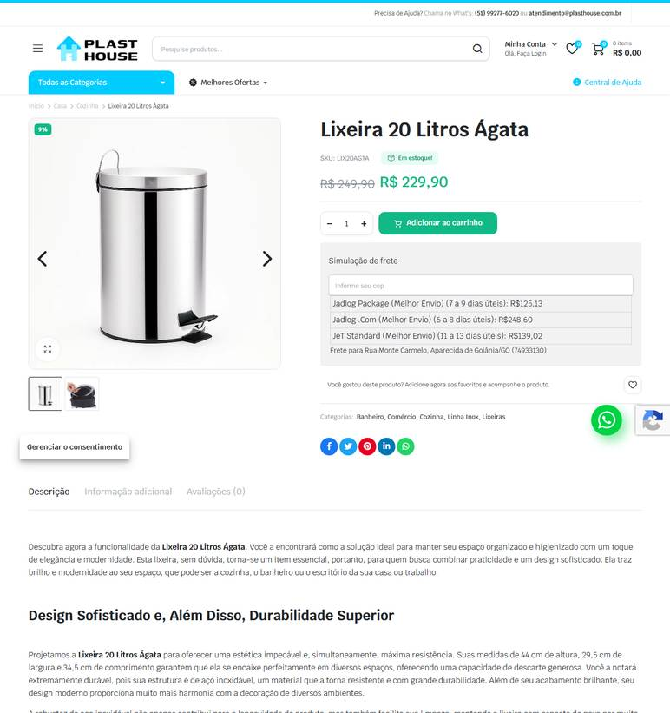 ../PRINTS/FERRAMENTAS E EQUIPAMENTOS/1067__plasthouse.com.br__GO.png
FERRAMENTAS E EQUIPAMENTOS | 1067 | Lixeira plástica – aproximadamente 20 l - polietileno | GO | 2026-10-11 | LF Máquinas e Ferramentas | 91.845.735/0004-14 | https://www.lfmaquinaseferramentas.com.br/lixeira-de-pedal-trium-20-litros-preto-64205/p?skuId=140700 | Lixeira De Pedal Trium 20 Litros Preto | 134.9 |  |  | 134.9 | 26.47 | Econômica 8bd | 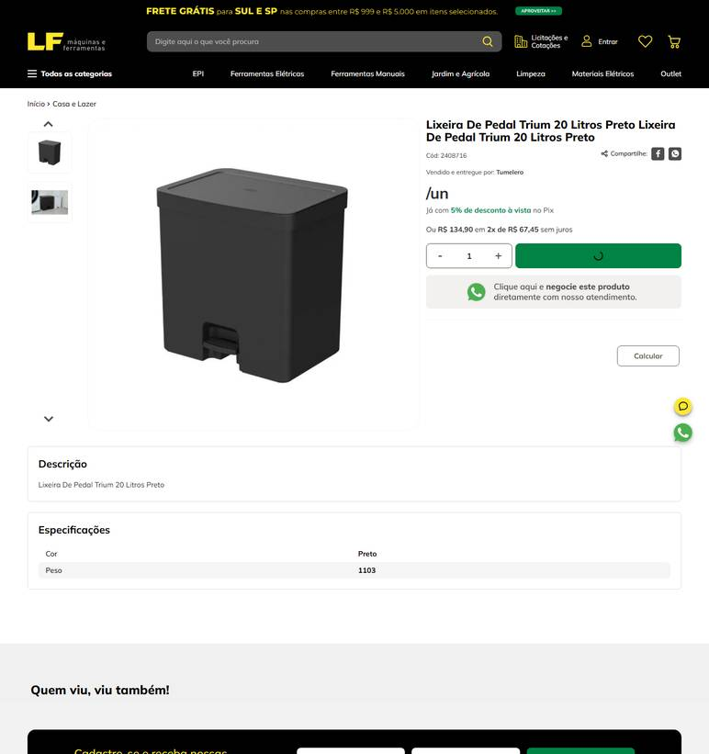 ../PRINTS/FERRAMENTAS E EQUIPAMENTOS/1067__lfmaquinaseferramentas.com.br__GO.png
FERRAMENTAS E EQUIPAMENTOS | 1067 | Lixeira plástica – aproximadamente 20 l - polietileno | GO | 2026-10-12 | Nova Limp | 04.681.311/0001-14 | https://www.novalimp.com.br/recem-chegados/lixeira-basc-plastic-sanremo-20-5l-ref | Lixeira Basculante Plástica Sanremo 20,5 Litros | 66.46 |  |  | 66.46 |  | FRETE A COLETAR: o site calcula frete, mas o robô não leu o valor. Preencher VALOR FRETE com o CEP 74933130. | 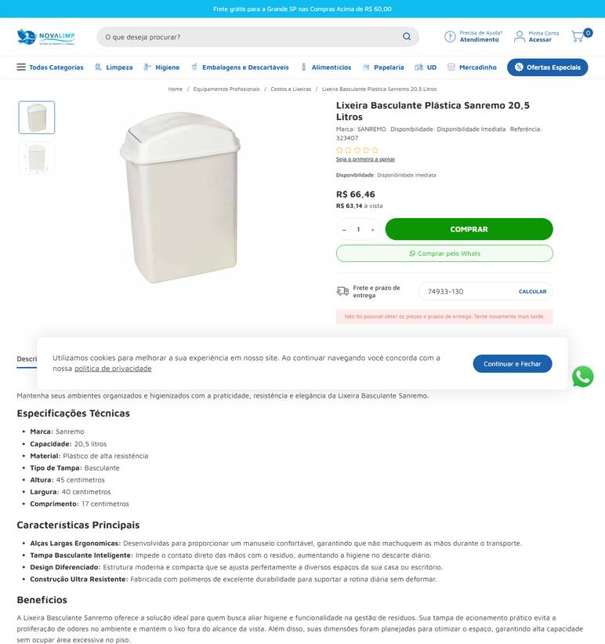 ../PRINTS/FERRAMENTAS E EQUIPAMENTOS/1067__novalimp.com.br__GO.png
FERRAMENTAS E EQUIPAMENTOS | 1068 | Desentupidor de pia - borracha resistente | GO | 2026-10-11 | Cauê Distribuidora | 34.853.905/0001-26 | https://www.distribuidoracaue.com.br/desentupidor-de-pia-2-prod.html | Desentupidor De Pia | 9.72 |  |  | 9.72 | 18.4 | PAC - 10 dia(s) útil(eis) R$ 18,40 | 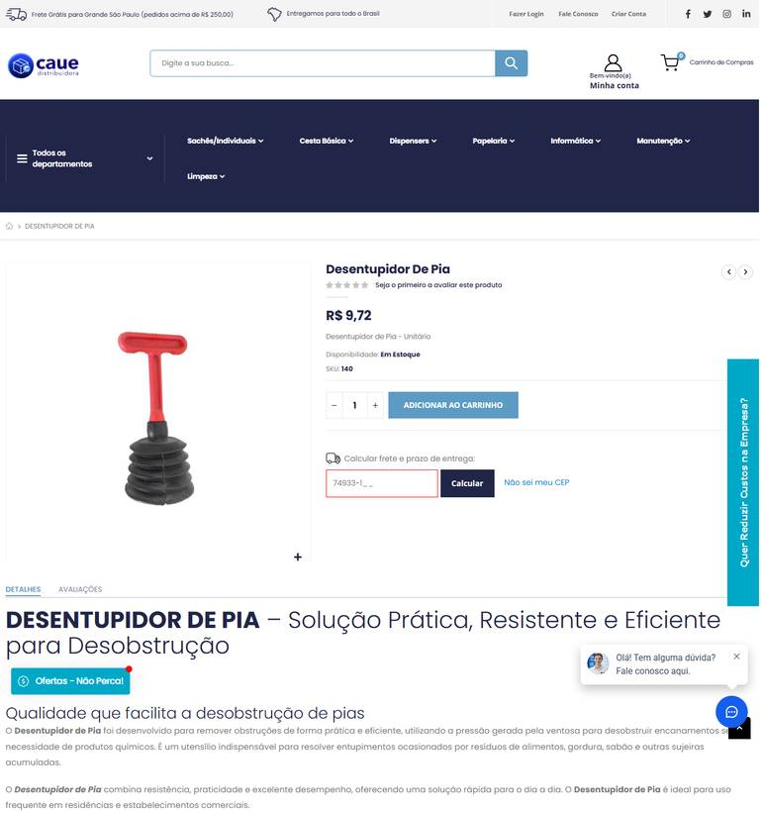 ../PRINTS/FERRAMENTAS E EQUIPAMENTOS/1068__distribuidoracaue.com.br__GO.png
FERRAMENTAS E EQUIPAMENTOS | 1068 | Desentupidor de pia - borracha resistente | GO | 2026-10-11 | General Clean | 17.587.390/0001-40 | https://www.generalclean.com.br/desentupidor-de-pia-sanfonado | DESENTUPIDOR DE PIA SANFONADO PRETO | 5.76 |  |  | 5.76 | 20.53 | JADLOG .COM R$ 20,53 Previsto para 15/10/2026 até 19/10/2026 | 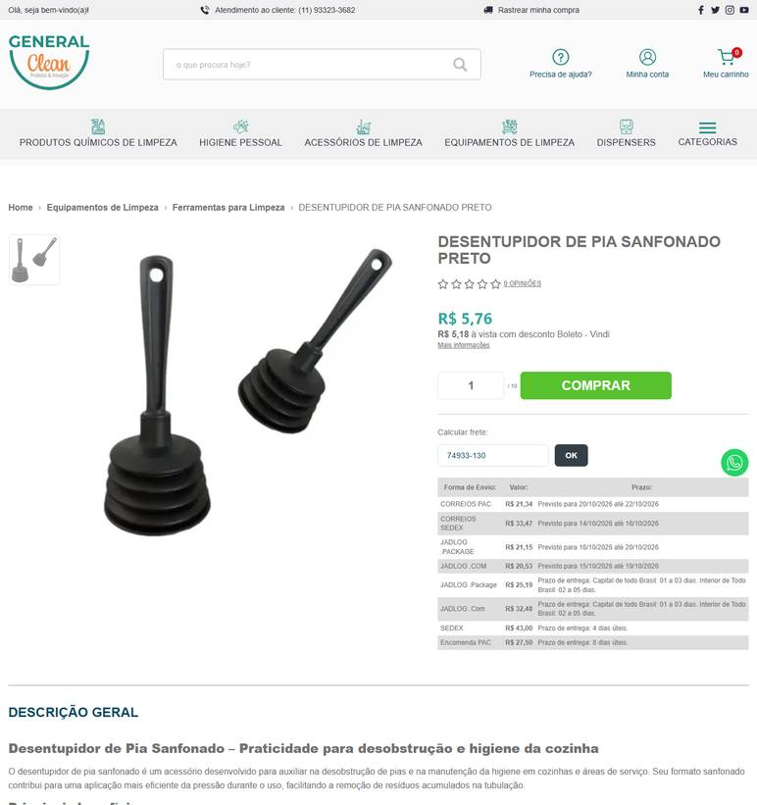 ../PRINTS/FERRAMENTAS E EQUIPAMENTOS/1068__generalclean.com.br__GO.png
FERRAMENTAS E EQUIPAMENTOS | 1068 | Desentupidor de pia - borracha resistente | GO | 2026-10-11 | Gimba | 54.651.716/0011-50 | https://www.gimba.com.br/desentupidores/desentupidor-de-pia-dsr-borracha-1-un/?PID=81031 | Desentupidor de Pia DSR Borracha 1 UN | 3.99 |  |  | 3.99 | 30.15 | Envio: Correios - PAC Valor: R$ 30,15 | 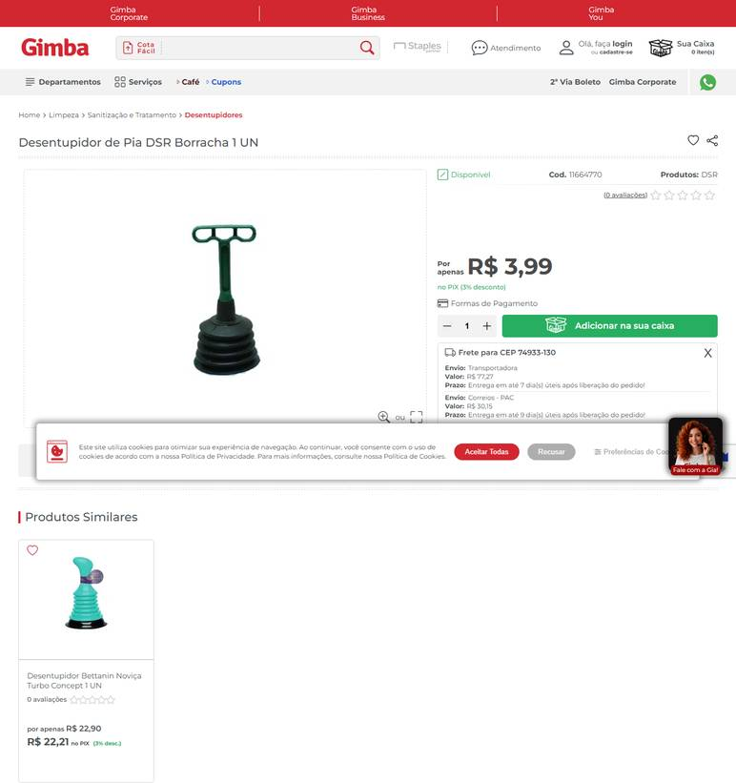 ../PRINTS/FERRAMENTAS E EQUIPAMENTOS/1068__gimba.com.br__GO.png
FERRAMENTAS E EQUIPAMENTOS | 1068 | Desentupidor de pia - borracha resistente | GO | 2026-10-12 | Nova Limp | 04.681.311/0001-14 | https://www.novalimp.com.br/equipamentos-e-utensilios/desentupidor-para-wc-com-cabo | Desentupidor Para WC Com Cabo | 5.12 |  |  | 5.12 |  | FRETE A COLETAR: o site calcula frete, mas o robô não leu o valor. Preencher VALOR FRETE com o CEP 74933130. | 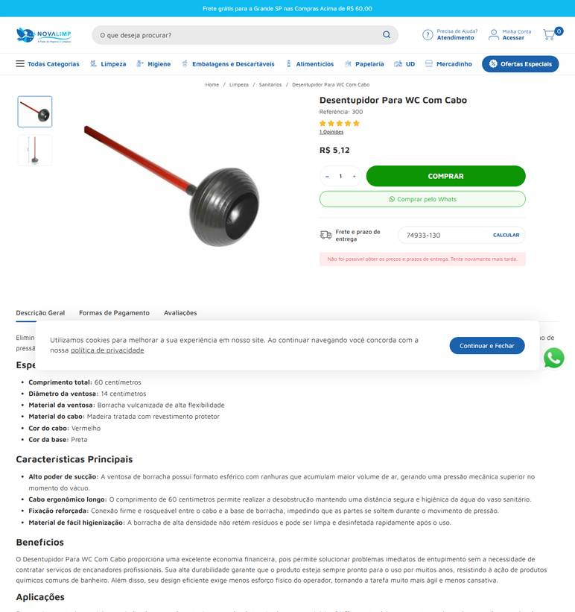 ../PRINTS/FERRAMENTAS E EQUIPAMENTOS/1068__novalimp.com.br__GO.png
FERRAMENTAS E EQUIPAMENTOS | 1069 | Desentupidor de vaso sanitário - borracha | GO | 2026-10-11 | Cauê Distribuidora | 34.853.905/0001-26 | https://www.distribuidoracaue.com.br/desentupidor-de-pia-2-prod.html | Desentupidor De Pia | 9.72 |  |  | 9.72 | 18.4 | PAC - 10 dia(s) útil(eis) R$ 18,40 |  ../PRINTS/FERRAMENTAS E EQUIPAMENTOS/1069__distribuidoracaue.com.br__GO.png
FERRAMENTAS E EQUIPAMENTOS | 1069 | Desentupidor de vaso sanitário - borracha | GO | 2026-10-11 | Gimba | 54.651.716/0011-50 | https://www.gimba.com.br/desentupidores/desentupidor-para-sanitario-caicara-1-un/?PID=208491 | Desentupidor para Sanitário Caicara 1 UN | 5.9 |  |  | 5.9 | 77.28 | Envio: Transportadora Valor: R$ 77,28 | 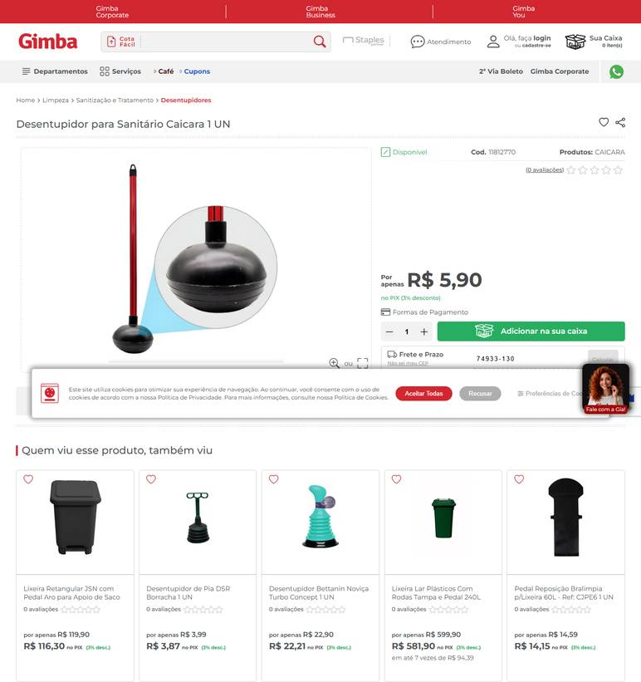 ../PRINTS/FERRAMENTAS E EQUIPAMENTOS/1069__gimba.com.br__GO.png
FERRAMENTAS E EQUIPAMENTOS | 1069 | Desentupidor de vaso sanitário - borracha | GO | 2026-10-11 | General Clean | 17.587.390/0001-40 | https://www.generalclean.com.br/desentupidor-sanitario-com-cabo-plastificado | DESENTUPIDOR SANITARIO WC COM CABO PLASTIFICADO | 9.49 |  |  | 9.49 | 20.53 | JADLOG .COM R$ 20,53 Previsto para 15/10/2026 até 19/10/2026 | 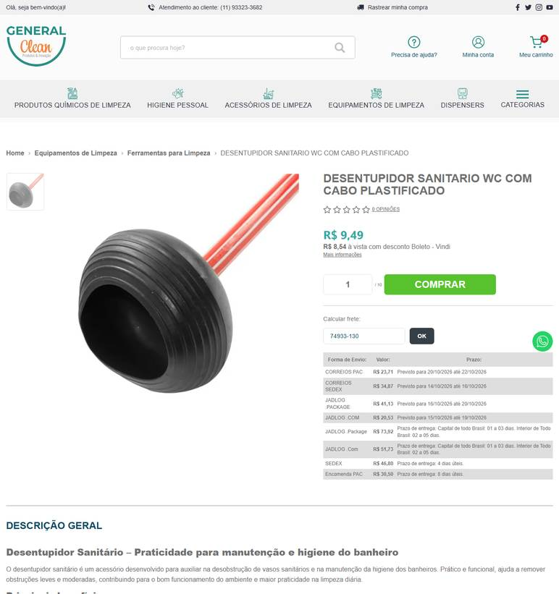 ../PRINTS/FERRAMENTAS E EQUIPAMENTOS/1069__generalclean.com.br__GO.png
FERRAMENTAS E EQUIPAMENTOS | 1069 | Desentupidor de vaso sanitário - borracha | GO | 2026-10-11 | PreveOeste | 01.974.824/0001-25 | https://www.preveoeste.com.br/desentupidor-banheiro-vaso-sanitario-com-cabo-90cm-2275-p144474 | DESENTUPIDOR BANHEIRO VASO SANITÁRIO COM CABO 90CM | 12.25 |  |  | 12.25 | 22.76 | JadLog R$ 22,76 5 dia(s) útil(eis) | 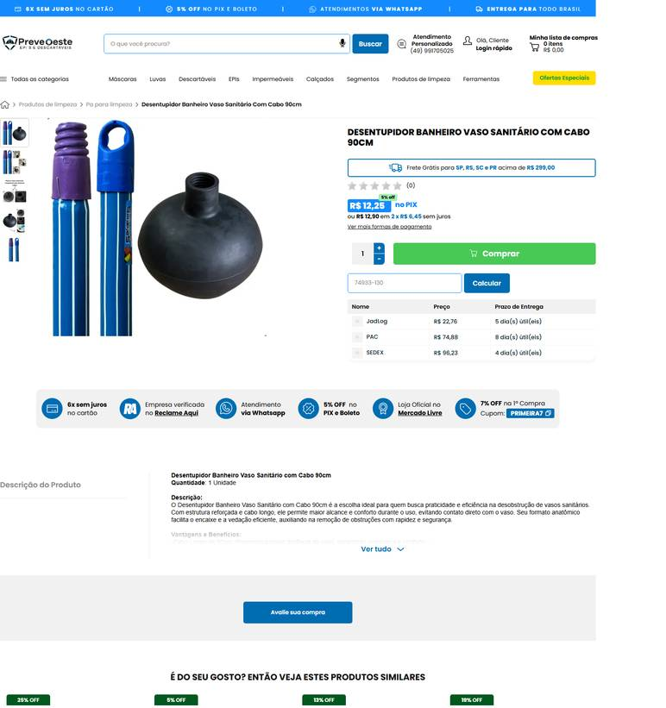 ../PRINTS/FERRAMENTAS E EQUIPAMENTOS/1069__preveoeste.com.br__GO.png
FERRAMENTAS E EQUIPAMENTOS | 1069 | Desentupidor de vaso sanitário - borracha | GO | 2026-10-11 | Nova Limp | 04.681.311/0001-14 | https://www.novalimp.com.br/equipamentos-e-utensilios/desentupidor-para-wc-com-cabo | Desentupidor Para WC Com Cabo | 5.12 |  |  | 5.12 |  | FRETE A COLETAR: o site calcula frete, mas o robô não leu o valor. Preencher VALOR FRETE com o CEP 74933130. | 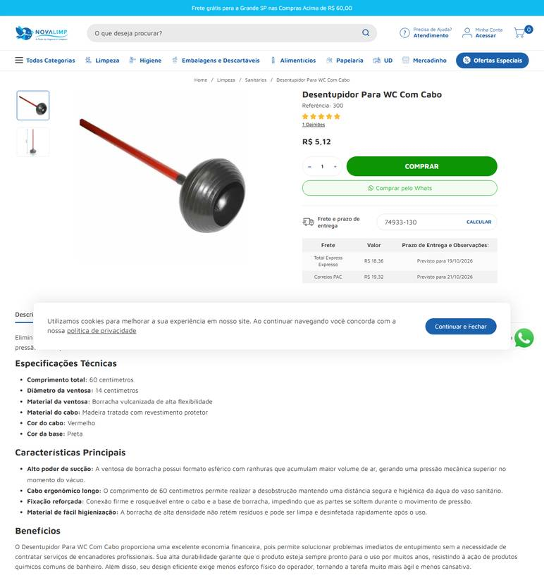 ../PRINTS/FERRAMENTAS E EQUIPAMENTOS/1069__novalimp.com.br__GO.png
FERRAMENTAS E EQUIPAMENTOS | 1070 | Dispensador para papel higiênico rolão - compatível com rolo de aproximadamente 300 m | GO | 2026-10-11 | Casa do Saco de Lixo | 02.236.630/0001-95 | https://loja.casadosacodelixo.com.br/dispenser-para-papel-higienico-rolao-300m-toalha-interfolha-sabonete-liquido-2022-04-02-11-12-34 | Dispenser Para Papel Higiênico Rolão 300m / Toalha Interfolha / Sabonete Líquido | 60.9 |  |  | 60.9 | 34.97 | R$ 34,97 6 dias úteis Jadlog - .Package |  ../PRINTS/FERRAMENTAS E EQUIPAMENTOS/1070__loja.casadosacodelixo.com.br__GO.png
FERRAMENTAS E EQUIPAMENTOS | 1070 | Dispensador para papel higiênico rolão - compatível com rolo de aproximadamente 300 m | GO | 2026-10-11 | Gimba | 54.651.716/0011-50 | https://www.gimba.com.br/dispenser-papel-higienico/dispenser-de-papel-higienico-biovis-300m-plastico-branco-1-un/?PID=58130 | Dispenser de Papel Higiênico Biovis 300m Plástico Branco 1 UN | 49.9 |  |  | 49.9 | 34.65 | Envio: Correios - PAC Valor: R$ 34,65 |  ../PRINTS/FERRAMENTAS E EQUIPAMENTOS/1070__gimba.com.br__GO.png
FERRAMENTAS E EQUIPAMENTOS | 1070 | Dispensador para papel higiênico rolão - compatível com rolo de aproximadamente 300 m | GO | 2026-10-11 | General Clean | 17.587.390/0001-40 | https://www.generalclean.com.br/dispenser-papel-higienico | DISPENSER PAPEL HIGIENICO ROLÃO | 62.68 |  |  | 62.68 | 20.53 | JADLOG .COM R$ 20,53 Previsto para 15/10/2026 até 19/10/2026 |  ../PRINTS/FERRAMENTAS E EQUIPAMENTOS/1070__generalclean.com.br__GO.png
FERRAMENTAS E EQUIPAMENTOS | 1070 | Dispensador para papel higiênico rolão - compatível com rolo de aproximadamente 300 m | GO | 2026-10-11 | Calçados para Trabalhar | 30.420.742/0002-18 | https://www.calcadosparatrabalhar.com.br/dispenser-de-papel-higienico-rol-o-branco-nobre.html | Dispenser Papel Higiênico Rolão Street Nobre Branco | 42.9 |  |  | 42.9 | 21.64 | Total Express - Em média 6 dia(s) útil(eis) - R$ 21,64 |  ../PRINTS/FERRAMENTAS E EQUIPAMENTOS/1070__calcadosparatrabalhar.com.br__GO.png
FERRAMENTAS E EQUIPAMENTOS | 1070 | Dispensador para papel higiênico rolão - compatível com rolo de aproximadamente 300 m | GO | 2026-10-11 | Nova Limp | 04.681.311/0001-14 | https://www.novalimp.com.br/recem-chagedos/papel-hig-rolao-300m-c8-100-sulleg5001 | Papel Higiênico Rolão 300 Metros com 8 Rolos | 90.46 |  |  | 90.46 |  | FRETE A COLETAR: o site calcula frete, mas o robô não leu o valor. Preencher VALOR FRETE com o CEP 74933130. |  ../PRINTS/FERRAMENTAS E EQUIPAMENTOS/1070__novalimp.com.br__GO.png
FERRAMENTAS E EQUIPAMENTOS | 1071 | Dispensador para papel toalha - compatível com papel interfolhado | GO | 2026-10-12 | Higienize | 95.054.177/0001-87 | https://www.higienize.com/dispensers/dispenser-inox-papel-toalha-interfolhado | Dispenser Inox Papel Toalha Interfolhado | 374.29 |  |  | 374.29 | 37.28 | Total Express Standard R$ 37,28 Previsto para 20/10/2026 |  ../PRINTS/FERRAMENTAS E EQUIPAMENTOS/1071__higienize.com__GO.png
FERRAMENTAS E EQUIPAMENTOS | 1071 | Dispensador para papel toalha - compatível com papel interfolhado | GO | 2026-10-11 | General Clean | 17.587.390/0001-40 | https://www.generalclean.com.br/dispenser-de-papel-toalha | DISPENSER DE PAPEL TOALHA INTERFOLHADO | 62.68 |  |  | 62.68 | 20.53 | JADLOG .COM R$ 20,53 Previsto para 15/10/2026 até 19/10/2026 |  ../PRINTS/FERRAMENTAS E EQUIPAMENTOS/1071__generalclean.com.br__GO.png
FERRAMENTAS E EQUIPAMENTOS | 1071 | Dispensador para papel toalha - compatível com papel interfolhado | GO | 2026-10-11 | Cauê Distribuidora | 34.853.905/0001-26 | https://www.distribuidoracaue.com.br/dispenser-para-papel-toalha-interfolhas-2-ou-3-dobras-2-prod.html | Dispenser Para Papel Toalha Interfolhas 2 Ou 3 Dobras | 82.17 |  |  | 82.17 | 21.9 | PAC - 10 dia(s) útil(eis) R$ 21,90 |  ../PRINTS/FERRAMENTAS E EQUIPAMENTOS/1071__distribuidoracaue.com.br__GO.png
FERRAMENTAS E EQUIPAMENTOS | 1071 | Dispensador para papel toalha - compatível com papel interfolhado | GO | 2026-10-11 | Gimba | 54.651.716/0011-50 | https://www.gimba.com.br/dispenser-papel-toalha/dispenser-para-papel-toalha-fortcom-interfolhado-ou-rolo-dimmt-branco/?PID=71683 | Dispenser para Papel Toalha Fortcom Interfolhado ou Rolo DIMMT Branco 1 UN | 49.9 |  |  | 49.9 | 34.65 | Envio: Correios - PAC Valor: R$ 34,65 |  ../PRINTS/FERRAMENTAS E EQUIPAMENTOS/1071__gimba.com.br__GO.png
FERRAMENTAS E EQUIPAMENTOS | 1071 | Dispensador para papel toalha - compatível com papel interfolhado | GO | 2026-10-11 | Calçados para Trabalhar | 30.420.742/0002-18 | https://www.calcadosparatrabalhar.com.br/dispenser-de-papel-toalha-branco-street-nobre.html | Dispenser Papel Toalha Interfolhas Nobre Branco | 46.13 |  |  | 46.13 | 20.44 | Total Express - Em média 6 dia(s) útil(eis) - R$ 20,44 |  ../PRINTS/FERRAMENTAS E EQUIPAMENTOS/1071__calcadosparatrabalhar.com.br__GO.png
FERRAMENTAS E EQUIPAMENTOS | 1072 | Dispensador para sabonete líquido/álcool gel - dosador para sabonete líquido e/ou álcool | GO | 2026-10-11 | General Clean | 17.587.390/0001-40 | https://www.generalclean.com.br/alcool-liquido-70-5lt | ALCOOL LIQUIDO 70% - 5LT | 48.69 |  |  | 48.69 | 37.23 | JADLOG .PACKAGE R$ 37,23 Previsto para 16/10/2026 até 20/10/2026 |  ../PRINTS/FERRAMENTAS E EQUIPAMENTOS/1072__generalclean.com.br__GO.png
FERRAMENTAS E EQUIPAMENTOS | 1072 | Dispensador para sabonete líquido/álcool gel - dosador para sabonete líquido e/ou álcool | GO | 2026-10-11 | Gimba | 54.651.716/0011-50 | https://www.gimba.com.br/dispenser-para-sabonete-liquido-espuma-e-alcool-gel/dispenser-para-sabonete-liquido-e-alcool-gel-biovis-com-reservatorio-8/?PID=58128 | Dispenser para Sabonete Líquido e Álcool Gel Biovis Com Reservatório 800ml 1 UN | 46 |  |  | 46 | 32.95 | Envio: Correios - PAC Valor: R$ 32,95 |  ../PRINTS/FERRAMENTAS E EQUIPAMENTOS/1072__gimba.com.br__GO.png
FERRAMENTAS E EQUIPAMENTOS | 1072 | Dispensador para sabonete líquido/álcool gel - dosador para sabonete líquido e/ou álcool | GO | 2026-10-11 | Cauê Distribuidora | 34.853.905/0001-26 | https://www.distribuidoracaue.com.br/dispenser-para-sabonete-liquido-800ml-2-prod.html | Dispenser Para Sabonete Líquido 800ml | 44.32 |  |  | 44.32 | 21.9 | PAC - 10 dia(s) útil(eis) R$ 21,90 |  ../PRINTS/FERRAMENTAS E EQUIPAMENTOS/1072__distribuidoracaue.com.br__GO.png
FERRAMENTAS E EQUIPAMENTOS | 1072 | Dispensador para sabonete líquido/álcool gel - dosador para sabonete líquido e/ou álcool | GO | 2026-10-12 | Fermarcs Ferramentas | 08.615.223/0001-75 | https://www.fermarcsferramentas.com.br/casa/dispenser-p-sabonete-liq-alcool-gel-800ml-34031 | Dispenser P/ Sabonete Liq Alcool Gel 800ml 34031 | 45.9 |  |  | 45.9 |  | frete nao calculado: fornecedor com sede em GO |  ../PRINTS/FERRAMENTAS E EQUIPAMENTOS/1072__fermarcsferramentas.com.br__GO.png
FERRAMENTAS E EQUIPAMENTOS | 1072 | Dispensador para sabonete líquido/álcool gel - dosador para sabonete líquido e/ou álcool | GO | 2026-10-11 | Higienize | 95.054.177/0001-87 | https://www.higienize.com/dispensers/dispenser-inox-sabonete-liquido-500ml | Dispenser Inox Sabonete Líquido 500ml | 234.94 |  |  | 234.94 | 30.18 | Total Express Standard R$ 30,18 Previsto para 20/10/2026 |  ../PRINTS/FERRAMENTAS E EQUIPAMENTOS/1072__higienize.com__GO.png
FERRAMENTAS E EQUIPAMENTOS | 1074 | Escada articulada de alumínio – 12 degraus - uso profissional | GO | 2026-10-11 | Casa dos Parafusos | 02.532.281/0001-59 | https://www.casadosparafusos.com/produto/escada-articulada-12-degraus-3x4-de-aluminio-botafogo-esc0292-102576 | Escada Articulada 12 Degraus 3x4 de Alumínio - BOTAFOGO-ESC0292 | 827.23 |  |  | 827.23 |  | frete nao calculado: fornecedor com sede em GO |  ../PRINTS/FERRAMENTAS E EQUIPAMENTOS/1074__casadosparafusos.com__GO.png
FERRAMENTAS E EQUIPAMENTOS | 1074 | Escada articulada de alumínio – 12 degraus - uso profissional | GO | 2026-10-12 | Dutra Máquinas | 50.970.342/0001-02 | https://www.dutramaquinas.com.br/p/escada-multifuncional-de-aluminio-4-x-3-com-12-degraus-13-em-1-esc0292-esc0292 | Escada multifuncional de alumínio 4 x 3 com 12 degraus 13 em 1 - ESC0292 | 681.06 | 161.16 | preco de 681.06 por 519.90 | 519.9 | 92.08 | 3 a 6 dias úteis R$ 92,08 |  ../PRINTS/FERRAMENTAS E EQUIPAMENTOS/1074__dutramaquinas.com.br__GO.png
FERRAMENTAS E EQUIPAMENTOS | 1074 | Escada articulada de alumínio – 12 degraus - uso profissional | GO | 2026-10-11 | Goiás Ferramentas | 09.497.806/0001-01 | https://www.goiasferramentas.com.br/produto/11100-escada-aluminio-6-degraus-alulev | ESCADA ALUMINIO 6 DEGRAUS ALULEV | 261.72 |  |  | 261.72 |  | frete nao calculado: fornecedor com sede em GO |  ../PRINTS/FERRAMENTAS E EQUIPAMENTOS/1074__goiasferramentas.com.br__GO.png
FERRAMENTAS E EQUIPAMENTOS | 1074 | Escada articulada de alumínio – 12 degraus - uso profissional | GO | 2026-10-11 | Casa do Saco de Lixo | 02.236.630/0001-95 | https://loja.casadosacodelixo.com.br/limpa-aluminio | Limpa Alumínio | 10.9 |  |  | 10.9 | 29.37 | R$ 29,37 6 dias úteis Jadlog - .Package |  ../PRINTS/FERRAMENTAS E EQUIPAMENTOS/1074__loja.casadosacodelixo.com.br__GO.png
FERRAMENTAS E EQUIPAMENTOS | 1074 | Escada articulada de alumínio – 12 degraus - uso profissional | GO | 2026-10-11 | Casa do Pica-Pau | 50.223.823/0001-54 | https://www.casadopicapau.com.br/escada-aluminio-tramontina-3-degraus-120kg/p?skuId=5185 | Escada de Alumínio Tramontina 3 Degraus 120kg | 189.9 |  |  | 189.9 |  | frete nao calculado: fornecedor com sede em GO |  ../PRINTS/FERRAMENTAS E EQUIPAMENTOS/1074__casadopicapau.com.br__GO.png
FERRAMENTAS E EQUIPAMENTOS | 1075 | Escada – 5/6 degraus - uso profissional; definir material e capacidade de carga antes da | GO | 2026-10-11 | Plast House | 52.081.713/0001-20 | https://plasthouse.com.br/produto/comercio/escadas/escada-aluminio-5-degraus-mor/ | Escada de Alumínio 5 Degraus | 182.5 |  |  | 182.5 | 226.43 | Jadlog Package (Melhor Envio) (7 a 9 dias úteis): R$226,43 |  ../PRINTS/FERRAMENTAS E EQUIPAMENTOS/1075__plasthouse.com.br__GO.png
FERRAMENTAS E EQUIPAMENTOS | 1075 | Escada – 5/6 degraus - uso profissional; definir material e capacidade de carga antes da | GO | 2026-10-11 | Anhanguera Ferramentas | 00.565.813/0001-29 | https://www.anhangueraferramentas.com.br/escada-de-aluminio-6-degraus-1-80m-eb-106-alulev-109997 | ESCADA DE ALUMÍNIO 6 DEGRAUS 1.80M EB 106 ALULEV | 258.73 |  |  | 258.73 | 75.03 | Loggi Envio Nacional R$ 75,03 |  ../PRINTS/FERRAMENTAS E EQUIPAMENTOS/1075__anhangueraferramentas.com.br__GO.png
FERRAMENTAS E EQUIPAMENTOS | 1075 | Escada – 5/6 degraus - uso profissional; definir material e capacidade de carga antes da | GO | 2026-10-11 | Casa dos Parafusos | 02.532.281/0001-59 | https://www.casadosparafusos.com/produto/escada-de-fibra-tesoura-pratica-6-degraus-botafogo-efp9901-90140 | Escada De Fibra Tesoura Prática 6 Degraus - BOTAFOGO - EFP9901 | 518.77 |  |  | 518.77 |  | frete nao calculado: fornecedor com sede em GO |  ../PRINTS/FERRAMENTAS E EQUIPAMENTOS/1075__casadosparafusos.com__GO.png
FERRAMENTAS E EQUIPAMENTOS | 1075 | Escada – 5/6 degraus - uso profissional; definir material e capacidade de carga antes da | GO | 2026-10-11 | Goiás Ferramentas | 09.497.806/0001-01 | https://www.goiasferramentas.com.br/produto/11100-escada-aluminio-6-degraus-alulev | ESCADA ALUMINIO 6 DEGRAUS ALULEV | 261.72 |  |  | 261.72 |  | frete nao calculado: fornecedor com sede em GO | ../PRINTS/FERRAMENTAS E EQUIPAMENTOS/1075__goiasferramentas.com.br__GO.png
FERRAMENTAS E EQUIPAMENTOS | 1075 | Escada – 5/6 degraus - uso profissional; definir material e capacidade de carga antes da | GO | 2026-10-11 | LF Máquinas e Ferramentas | 91.845.735/0004-14 | https://www.lfmaquinaseferramentas.com.br/escada-pintor-aluminio-alulev-ap106-profissional-6degraus/p?skuId=16544 | Escada Pintor Alumínio Alulev Ap106 Profissional 1,80 Metros 6 Degraus Peça | 1089 | 162.79 | preco de 1089.00 por 926.21 | 926.21 | 103.63 | Normal 11bd |  ../PRINTS/FERRAMENTAS E EQUIPAMENTOS/1075__lfmaquinaseferramentas.com.br__GO.png
FERRAMENTAS E EQUIPAMENTOS | 1076 | Escova para vaso sanitário - com suporte | GO | 2026-10-11 | Casa do Saco de Lixo | 02.236.630/0001-95 | https://loja.casadosacodelixo.com.br/escova-sanitaria-com-suporte-2024-05-14-16-11-31 | Escova sanitária com suporte | 14.99 |  |  | 14.99 | 27.42 | R$ 27,42 5 dias úteis Jadlog - .Com |  ../PRINTS/FERRAMENTAS E EQUIPAMENTOS/1076__loja.casadosacodelixo.com.br__GO.png
FERRAMENTAS E EQUIPAMENTOS | 1076 | Escova para vaso sanitário - com suporte | GO | 2026-10-11 | Gimba | 54.651.716/0011-50 | https://www.gimba.com.br/escovas-e-espanadores/escova-para-vaso-sanitario-mm-vassouras-branca-1-un/?PID=207233 | Escova para Vaso Sanitário MM Vassouras Branca 1 UN | 9.49 |  |  | 9.49 | 30.22 | Envio: Correios - PAC Valor: R$ 30,22 |  ../PRINTS/FERRAMENTAS E EQUIPAMENTOS/1076__gimba.com.br__GO.png
FERRAMENTAS E EQUIPAMENTOS | 1076 | Escova para vaso sanitário - com suporte | GO | 2026-10-11 | Cauê Distribuidora | 34.853.905/0001-26 | https://www.distribuidoracaue.com.br/lavatina-com-suporte-escova-sanitaria-prod.html | Lavatina Com Suporte / Escova Sanitária | 8.99 |  |  | 8.99 | 18.4 | PAC - 10 dia(s) útil(eis) R$ 18,40 |  ../PRINTS/FERRAMENTAS E EQUIPAMENTOS/1076__distribuidoracaue.com.br__GO.png
FERRAMENTAS E EQUIPAMENTOS | 1077 | Escova manual para lavagem - cerdas de nylon | GO | 2026-10-12 | Anhanguera Ferramentas | 00.565.813/0001-29 | https://www.anhangueraferramentas.com.br/escova-manual-com-cerdas-de-nylon-3599030003-vonder-120138 | ESCOVA MANUAL COM CERDAS DE NYLON 3599030003 VONDER | 16.43 |  |  | 16.43 | 9.29 | Aparecida de Goiânia - GO Loggi Envio Nacional R$ 9,29 |  ../PRINTS/FERRAMENTAS E EQUIPAMENTOS/1077__anhangueraferramentas.com.br__GO.png
FERRAMENTAS E EQUIPAMENTOS | 1077 | Escova manual para lavagem - cerdas de nylon | GO | 2026-10-11 | Goiás Ferramentas | 09.497.806/0001-01 | https://www.goiasferramentas.com.br/produto/14043-escova-aco-manual-scabo-6f-osborn | ESCOVA ACO MANUAL S/CABO 6F - OSBORN | 5.35 |  |  | 5.35 |  | frete nao calculado: fornecedor com sede em GO |  ../PRINTS/FERRAMENTAS E EQUIPAMENTOS/1077__goiasferramentas.com.br__GO.png
FERRAMENTAS E EQUIPAMENTOS | 1077 | Escova manual para lavagem - cerdas de nylon | GO | 2026-10-11 | LF Máquinas e Ferramentas | 91.845.735/0004-14 | https://www.lfmaquinaseferramentas.com.br/escova-manual-de-uso-geral-1777-4-pequi/p?skuId=131226 | Escova Manual de Uso Geral 1777/4 Pequi Peça | 15.9 | 2.02 | preco de 15.90 por 13.88 | 13.88 | 12.78 | Entrega Padrão 6bd |  ../PRINTS/FERRAMENTAS E EQUIPAMENTOS/1077__lfmaquinaseferramentas.com.br__GO.png
FERRAMENTAS E EQUIPAMENTOS | 1077 | Escova manual para lavagem - cerdas de nylon | GO | 2026-10-11 | Cauê Distribuidora | 34.853.905/0001-26 | https://www.distribuidoracaue.com.br/escova-lavadeira-nylon-max-2-prod.html | Escova Lavadeira Nylon Max | 9.72 |  |  | 9.72 | 18.4 | PAC - 10 dia(s) útil(eis) R$ 18,40 |  ../PRINTS/FERRAMENTAS E EQUIPAMENTOS/1077__distribuidoracaue.com.br__GO.png
FERRAMENTAS E EQUIPAMENTOS | 1077 | Escova manual para lavagem - cerdas de nylon | GO | 2026-10-12 | Nova Limp | 04.681.311/0001-14 | https://www.novalimp.com.br/equipamentos-e-utensilios/escova-lava-roupa-oval-b-mad-nylon-ord2 | Escova Lava Roupa Oval com Base de Madeira e Cerdas de Nylon | 3.65 |  |  | 3.65 |  | FRETE A COLETAR: o site calcula frete, mas o robô não leu o valor. Preencher VALOR FRETE com o CEP 74933130. |  ../PRINTS/FERRAMENTAS E EQUIPAMENTOS/1077__novalimp.com.br__GO.png
FERRAMENTAS E EQUIPAMENTOS | 1079 | Extensão elétrica – 30 m - uso compatível com equipamentos de limpeza | GO | 2026-10-12 | Dutra Máquinas | 50.970.342/0001-02 | https://www.dutramaquinas.com.br/p/extensao-eletrica-30-metros-3-x-2-50-mm-2pt-20a-com-carretel-0181200014 | Extensão elétrica 30 metros 3 x 2,50 mm 2P+T 20A com carretel | 754 | 145.14 | preco de 754.00 por 608.86 | 608.86 | 46.24 | 10 a 12 dias úteis R$ 46,24 |  ../PRINTS/FERRAMENTAS E EQUIPAMENTOS/1079__dutramaquinas.com.br__GO.png
FERRAMENTAS E EQUIPAMENTOS | 1079 | Extensão elétrica – 30 m - uso compatível com equipamentos de limpeza | GO | 2026-10-12 | Anhanguera Ferramentas | 00.565.813/0001-29 | https://www.anhangueraferramentas.com.br/extensao-eletrica-carretel-pp-3x2-5mm-30m-20a-1547-maxi-pro-daneva-106726 | EXTENSÃO ELÉTRICA CARRETEL PP 3X2.5MM² 30M 20A 1547 MAXI PRO DANEVA | 723.41 |  |  | 723.41 | 41.44 | Aparecida de Goiânia - GO Loggi Envio Nacional R$ 41,44 |  ../PRINTS/FERRAMENTAS E EQUIPAMENTOS/1079__anhangueraferramentas.com.br__GO.png
FERRAMENTAS E EQUIPAMENTOS | 1080 | Lavadora de alta pressão - uso profissional | GO | 2026-10-11 | Profissional da Limpeza | 45.343.703/0001-50 | https://profissionaldalimpeza.commercesuite.com.br/limpeza-maquinas/lavadora-alta-pressao/lavadora-de-alta-pressao-lavor-magnum | Lavadora de alta Pressão Magnum LAVOR | 700 |  |  | 700 | 195.4 | IDEIA DE MINAS R$ 195,40 6 a 11 dias úteis |  ../PRINTS/FERRAMENTAS E EQUIPAMENTOS/1080__profissionaldalimpeza.commercesuite.com.br__GO.png
FERRAMENTAS E EQUIPAMENTOS | 1080 | Lavadora de alta pressão - uso profissional | GO | 2026-10-11 | Casa do Pica-Pau | 50.223.823/0001-54 | https://www.casadopicapau.com.br/lavadora-alta-pressao-stihl-re-90-220v/p?skuId=4315 | Lavadora de Alta Pressão STIHL RE 90 | 220V 220V | 1447.9 | 68.92 | preco de 1447.90 por 1378.98 | 1378.98 |  | frete nao calculado: fornecedor com sede em GO |  ../PRINTS/FERRAMENTAS E EQUIPAMENTOS/1080__casadopicapau.com.br__GO.png
FERRAMENTAS E EQUIPAMENTOS | 1080 | Lavadora de alta pressão - uso profissional | GO | 2026-10-11 | Goiás Ferramentas | 09.497.806/0001-01 | https://www.goiasferramentas.com.br/produto/27281-lavadora-de-alta-pressao-profissional-jacto-j7300-2700-psi-cor-laranja-220v-jacto | Lavadora De Alta Pressão Profissional Jacto J7300 2700 Psi Cor Laranja 220v - JACTO | 2989 |  |  | 2989 |  | frete nao calculado: fornecedor com sede em GO |  ../PRINTS/FERRAMENTAS E EQUIPAMENTOS/1080__goiasferramentas.com.br__GO.png
FERRAMENTAS E EQUIPAMENTOS | 1080 | Lavadora de alta pressão - uso profissional | GO | 2026-10-11 | Casa dos Parafusos | 02.532.281/0001-59 | https://www.casadosparafusos.com/produto/lavadora-de-alta-pressao-hd-585-profissional-2176psi-2200w-220v-karcher-19741850-89483 | Lavadora de Alta Pressão HD 585 Profissional 2176PSI 2200W 220V KARCHER-19741850 | 3323.79 |  |  | 3323.79 |  | frete nao calculado: fornecedor com sede em GO |  ../PRINTS/FERRAMENTAS E EQUIPAMENTOS/1080__casadosparafusos.com__GO.png
FERRAMENTAS E EQUIPAMENTOS | 1080 | Lavadora de alta pressão - uso profissional | GO | 2026-10-11 | Mundo Azul | 15.536.864/0001-08 | https://lojamundoazul.com.br/produto/lavadora-de-alta-pressao-hd-585-profi-new/ | Lavadora de Alta Pressão Karcher Profissional HD 585 Profi | 3153 |  |  | 3153 | 322.89 | Receba até 6 dias úteis R$322,89 |  ../PRINTS/FERRAMENTAS E EQUIPAMENTOS/1080__lojamundoazul.com.br__GO.png
FERRAMENTAS E EQUIPAMENTOS | 1081 | Aspirador de pó industrial - uso profissional | GO | 2026-10-11 | LF Máquinas e Ferramentas | 91.845.735/0004-14 | https://www.lfmaquinaseferramentas.com.br/aspirador-de-po-e-liquido-industrial-dewalt-30l-1500w/p?skuId=127326 | Aspirador de Pó e Líquido Industrial Dewalt 30L 1500W 220V | 2849 |  |  | 2849 | 61.7 | Entrega Padrão 9bd |  ../PRINTS/FERRAMENTAS E EQUIPAMENTOS/1081__lfmaquinaseferramentas.com.br__GO.png
FERRAMENTAS E EQUIPAMENTOS | 1081 | Aspirador de pó industrial - uso profissional | GO | 2026-10-12 | Mundo Azul | 15.536.864/0001-08 | https://lojamundoazul.com.br/produto/aspirador-de-po-e-liquidos-nt-585/ | Aspirador de Pó e Líquidos NT 585 | 387.37 |  |  | 387.37 | 147.3 | Custo PAC Receba até 6 dias úteis R$147,30 |  ../PRINTS/FERRAMENTAS E EQUIPAMENTOS/1081__lojamundoazul.com.br__GO.png
FERRAMENTAS E EQUIPAMENTOS | 1082 | Aspirador de pó – mínimo 1.600 w - uso geral/profissional | GO | 2026-10-11 | Anhanguera Ferramentas | 00.565.813/0001-29 | https://www.anhangueraferramentas.com.br/aspirador-de-po-e-liquido-30-litros-1600w-monofasico-nt-3000-karcher-109254 | ASPIRADOR DE PÓ E LÍQUIDO 30 LITROS 1600W MONOFÁSICO NT 3000 KARCHER | 796.76 |  |  | 796.76 | 96.32 | Correios - PAC R$ 96,32 |  ../PRINTS/FERRAMENTAS E EQUIPAMENTOS/1082__anhangueraferramentas.com.br__GO.png
FERRAMENTAS E EQUIPAMENTOS | 1082 | Aspirador de pó – mínimo 1.600 w - uso geral/profissional | GO | 2026-10-11 | Fermarcs Ferramentas | 08.615.223/0001-75 | https://www.fermarcsferramentas.com.br/ferramentas-manuais/aspiradores-de-po/aspirador-de-poagua-3100-mono-1600w-30l-14287210 | Aspirador De Po/Agua 3100 Mono 1600w 30l 14287210 | 988 |  |  | 988 |  | frete nao calculado: fornecedor com sede em GO |  ../PRINTS/FERRAMENTAS E EQUIPAMENTOS/1082__fermarcsferramentas.com.br__GO.png
FERRAMENTAS E EQUIPAMENTOS | 1082 | Aspirador de pó – mínimo 1.600 w - uso geral/profissional | GO | 2026-10-12 | Dutra Máquinas | 50.970.342/0001-02 | https://www.dutramaquinas.com.br/p/aspirador-de-po-e-liquido-30-litros-1-600-watts-nt3000-14287150 | Aspirador de pó e líquido 30 litros 1.600 watts - NT3000 110V | 849.41 | 209.51 | preco de 849.41 por 639.90 | 639.9 | 94.66 | 3 a 6 dias úteis R$ 94,66 |  ../PRINTS/FERRAMENTAS E EQUIPAMENTOS/1082__dutramaquinas.com.br__GO.png
FERRAMENTAS E EQUIPAMENTOS | 1082 | Aspirador de pó – mínimo 1.600 w - uso geral/profissional | GO | 2026-10-11 | Casa do Pica-Pau | 50.223.823/0001-54 | https://www.casadopicapau.com.br/aspirador-de-po-e-liquidos-30-litros-profissional-karcher-nt-3000-1600w-220v/p?skuId=3051 | Aspirador de Pó e Líquidos 30L Karcher NT 3000 1600W | 220V | 849 |  |  | 849 |  | frete nao calculado: fornecedor com sede em GO |  ../PRINTS/FERRAMENTAS E EQUIPAMENTOS/1082__casadopicapau.com.br__GO.png
FERRAMENTAS E EQUIPAMENTOS | 1082 | Aspirador de pó – mínimo 1.600 w - uso geral/profissional | GO | 2026-10-11 | LF Máquinas e Ferramentas | 91.845.735/0004-14 | https://www.lfmaquinaseferramentas.com.br/aspirador-po-pneumatico-puma-aa5005/p?skuId=33552 | Aspirador de pó pneumático Puma AA 5005 com coletor de pó Peça | 869.9 | 59.48 | preco de 869.90 por 810.42 | 810.42 | 51.34 | Normal 9bd |  ../PRINTS/FERRAMENTAS E EQUIPAMENTOS/1082__lfmaquinaseferramentas.com.br__GO.png
FERRAMENTAS E EQUIPAMENTOS | 1083 | Enceradeira/lavadora de piso – grande - uso profissional | GO | 2026-10-11 | LF Máquinas e Ferramentas | 91.845.735/0004-14 | https://www.lfmaquinaseferramentas.com.br/lavadora-e-secadora-de-pisos-karcher-br-30-4-c/p?skuId=127277 | Lavadora e Secadora de Pisos Kärcher BR 30/4 C 220V | 6449 | 764.89 | preco de 6449.00 por 5684.11 | 5684.11 | 79.53 | Entrega Padrão 9bd |  ../PRINTS/FERRAMENTAS E EQUIPAMENTOS/1083__lfmaquinaseferramentas.com.br__GO.png
FERRAMENTAS E EQUIPAMENTOS | 1083 | Enceradeira/lavadora de piso – grande - uso profissional | GO | 2026-10-12 | Anhanguera Ferramentas | 00.565.813/0001-29 | https://www.anhangueraferramentas.com.br/lavadora-e-secadora-de-piso-eletrica-510mm-2000m2-h-bd-50-50-karcher-102117 | LAVADORA E SECADORA DE PISO ELÉTRICA 510MM 2000M2/H BD 50/50 KARCHER | 17926.6 |  |  | 17926.6 | 505.08 | Aparecida de Goiânia - GO Transportadora R$ 505,08 |  ../PRINTS/FERRAMENTAS E EQUIPAMENTOS/1083__anhangueraferramentas.com.br__GO.png
FERRAMENTAS E EQUIPAMENTOS | 1083 | Enceradeira/lavadora de piso – grande - uso profissional | GO | 2026-10-11 | Profissional da Limpeza | 45.343.703/0001-50 | https://profissionaldalimpeza.commercesuite.com.br/limpeza-maquinas/lavadora-automatica/lavadora-de-pisos-ct55-ipc-soteco | Lavadora de Pisos CT55 IPC | 36603.9 |  |  | 36603.9 | 626.03 | FAVORITA TRANSPORTES R$ 626,03 5 a 11 dias úteis |  ../PRINTS/FERRAMENTAS E EQUIPAMENTOS/1083__profissionaldalimpeza.commercesuite.com.br__GO.png
FERRAMENTAS E EQUIPAMENTOS | 1083 | Enceradeira/lavadora de piso – grande - uso profissional | GO | 2026-10-12 | HP Máquinas | 09.636.445/0001-37 | https://www.hpmaquinas.com.br/segmentos/limpeza/lavadora-e-secadora-de-piso-bd-5050-c-classic-eletrica-kaercher-220v | Lavadora e Secadora de Piso Karcher BD 50/50 C Classic - 220V | 19180.03 |  |  | 19180.03 |  | FRETE A COLETAR: o site calcula frete, mas o robô não leu o valor. Preencher VALOR FRETE com o CEP 74933130. |  ../PRINTS/FERRAMENTAS E EQUIPAMENTOS/1083__hpmaquinas.com.br__GO.png
FERRAMENTAS E EQUIPAMENTOS | 1084 | Enceradeira/lavadora de piso – média - uso profissional | GO | 2026-10-11 | LF Máquinas e Ferramentas | 91.845.735/0004-14 | https://www.lfmaquinaseferramentas.com.br/lavadora-e-secadora-de-pisos-karcher-br-30-4-c/p?skuId=127277 | Lavadora e Secadora de Pisos Kärcher BR 30/4 C 220V | 6449 | 764.89 | preco de 6449.00 por 5684.11 | 5684.11 | 79.53 | Entrega Padrão 9bd | ../PRINTS/FERRAMENTAS E EQUIPAMENTOS/1084__lfmaquinaseferramentas.com.br__GO.png
FERRAMENTAS E EQUIPAMENTOS | 1084 | Enceradeira/lavadora de piso – média - uso profissional | GO | 2026-10-12 | Dutra Máquinas | 50.970.342/0001-02 | https://www.dutramaquinas.com.br/p/lavadora-secadora-de-piso-eletrica-1100w-510-mm-50l-bd-50-50-c-classic-19943610 | Lavadora Secadora de Piso Elétrica 1100W 510 mm 50L - BD 50/50 C Classic 220V | 20233.98 | 4754.98 | preco de 20233.98 por 15479.00 | 15479 | 605.57 | 5 a 8 dias úteis R$ 605,57 |  ../PRINTS/FERRAMENTAS E EQUIPAMENTOS/1084__dutramaquinas.com.br__GO.png
FERRAMENTAS E EQUIPAMENTOS | 1084 | Enceradeira/lavadora de piso – média - uso profissional | GO | 2026-10-11 | Profissional da Limpeza | 45.343.703/0001-50 | https://profissionaldalimpeza.commercesuite.com.br/limpeza-maquinas/lavadora-automatica/lavadora-de-pisos-ct55-ipc-soteco | Lavadora de Pisos CT55 IPC | 36603.9 |  |  | 36603.9 | 626.03 | FAVORITA TRANSPORTES R$ 626,03 5 a 11 dias úteis |  ../PRINTS/FERRAMENTAS E EQUIPAMENTOS/1084__profissionaldalimpeza.commercesuite.com.br__GO.png
FERRAMENTAS E EQUIPAMENTOS | 1084 | Enceradeira/lavadora de piso – média - uso profissional | GO | 2026-10-12 | HP Máquinas | 09.636.445/0001-37 | https://www.hpmaquinas.com.br/segmentos/limpeza/lavadora-e-secadora-de-piso-bd-5050-c-classic-eletrica-kaercher-220v | Lavadora e Secadora de Piso Karcher BD 50/50 C Classic - 220V | 19180.03 |  |  | 19180.03 |  | FRETE A COLETAR: o site calcula frete, mas o robô não leu o valor. Preencher VALOR FRETE com o CEP 74933130. |  ../PRINTS/FERRAMENTAS E EQUIPAMENTOS/1084__hpmaquinas.com.br__GO.png
FERRAMENTAS E EQUIPAMENTOS | 1085 | Enceradeira/lavadora de piso – pequena - uso profissional | GO | 2026-10-11 | LF Máquinas e Ferramentas | 91.845.735/0004-14 | https://www.lfmaquinaseferramentas.com.br/lavadora-e-secadora-de-pisos-karcher-br-30-4-c/p?skuId=127277 | Lavadora e Secadora de Pisos Kärcher BR 30/4 C 220V | 6449 | 764.89 | preco de 6449.00 por 5684.11 | 5684.11 | 79.53 | Entrega Padrão 9bd |  ../PRINTS/FERRAMENTAS E EQUIPAMENTOS/1085__lfmaquinaseferramentas.com.br__GO.png
FERRAMENTAS E EQUIPAMENTOS | 1085 | Enceradeira/lavadora de piso – pequena - uso profissional | GO | 2026-10-11 | Profissional da Limpeza | 45.343.703/0001-50 | https://profissionaldalimpeza.commercesuite.com.br/limpeza-maquinas/lavadora-automatica/lavadora-de-pisos-ct55-ipc-soteco | Lavadora de Pisos CT55 IPC | 36603.9 |  |  | 36603.9 | 626.03 | FAVORITA TRANSPORTES R$ 626,03 5 a 11 dias úteis |  ../PRINTS/FERRAMENTAS E EQUIPAMENTOS/1085__profissionaldalimpeza.commercesuite.com.br__GO.png
FERRAMENTAS E EQUIPAMENTOS | 1085 | Enceradeira/lavadora de piso – pequena - uso profissional | GO | 2026-10-12 | Mundo Azul | 15.536.864/0001-08 | https://lojamundoazul.com.br/produto/lavadora-e-secadora-de-piso-br-30-4-c-karcher/ | Lavadora e Secadora de Piso BR 30/4 C KARCHER | 10510 |  |  | 10510 |  | FRETE A COLETAR: o site calcula frete, mas o robô não leu o valor. Preencher VALOR FRETE com o CEP 74933130. |  ../PRINTS/FERRAMENTAS E EQUIPAMENTOS/1085__lojamundoazul.com.br__GO.png
FERRAMENTAS E EQUIPAMENTOS | 1085 | Enceradeira/lavadora de piso – pequena - uso profissional | GO | 2026-10-12 | HP Máquinas | 09.636.445/0001-37 | https://www.hpmaquinas.com.br/segmentos/limpeza/lavadora-e-secadora-de-piso-bd-5050-c-classic-eletrica-kaercher-220v | Lavadora e Secadora de Piso Karcher BD 50/50 C Classic - 220V | 19180.03 |  |  | 19180.03 |  | FRETE A COLETAR: o site calcula frete, mas o robô não leu o valor. Preencher VALOR FRETE com o CEP 74933130. | ../PRINTS/FERRAMENTAS E EQUIPAMENTOS/1085__hpmaquinas.com.br__GO.png
FERRAMENTAS E EQUIPAMENTOS | 1086 | Mangueira – 50 m - com bico/esguicho compatível | GO | 2026-10-11 | Anhanguera Ferramentas | 00.565.813/0001-29 | https://www.anhangueraferramentas.com.br/mangueira-jardim-flex-1-2-50-metros-verde-3-camadas-79170500-tramontina-145477 | MANGUEIRA JARDIM FLEX 1/2" 50 METROS VERDE 3 CAMADAS 79170500 TRAMONTINA | 187.21 |  |  | 187.21 | 38.22 | Loggi Envio Nacional R$ 38,22 |  ../PRINTS/FERRAMENTAS E EQUIPAMENTOS/1086__anhangueraferramentas.com.br__GO.png
FERRAMENTAS E EQUIPAMENTOS | 1086 | Mangueira – 50 m - com bico/esguicho compatível | GO | 2026-10-12 | Nova Limp | 04.681.311/0001-14 | https://www.novalimp.com.br/recem-chegados/mangueira-12-50-mts-completa | Mangueira de 1/2 Polegada - 50 Metros Completa | 246.59 |  |  | 246.59 |  | FRETE A COLETAR: o site calcula frete, mas o robô não leu o valor. Preencher VALOR FRETE com o CEP 74933130. |  ../PRINTS/FERRAMENTAS E EQUIPAMENTOS/1086__novalimp.com.br__GO.png
FERRAMENTAS E EQUIPAMENTOS | 1087 | Mangueira – 100 m - com bico/esguicho compatível | GO | 2026-10-12 | Anhanguera Ferramentas | 00.565.813/0001-29 | https://www.anhangueraferramentas.com.br/mangueira-jardim-flex-3-4-100-metros-verde-3-camadas-79190510-tramontina-145480 | MANGUEIRA JARDIM FLEX 3/4" 100 METROS VERDE 3 CAMADAS 79190510 TRAMONTINA | 686.3 |  |  | 686.3 | 135.57 | Grátis Em até 4 dias úteis Loggi Envio Nacional R$ 135,57 |  ../PRINTS/FERRAMENTAS E EQUIPAMENTOS/1087__anhangueraferramentas.com.br__GO.png
FERRAMENTAS E EQUIPAMENTOS | 1088 | Pá coletora de lixo – cabo curto - plástica ou metálica | GO | 2026-10-11 | Higienize | 95.054.177/0001-87 | https://www.higienize.com/equipamentos/pa-coletora-de-lixo | Pá Coletora de Lixo - Odim | 9.8 |  |  | 9.8 | 27.65 | Total Express Standard R$ 27,65 Previsto para 20/10/2026 |  ../PRINTS/FERRAMENTAS E EQUIPAMENTOS/1088__higienize.com__GO.png
FERRAMENTAS E EQUIPAMENTOS | 1088 | Pá coletora de lixo – cabo curto - plástica ou metálica | GO | 2026-10-11 | Profissional da Limpeza | 45.343.703/0001-50 | https://profissionaldalimpeza.commercesuite.com.br/limpeza-equipamentos/pa-coletora/pa-coletora | Pá Coletora De Lixo Articulada Cata Cata Basculante Com Cabo | 22.9 |  |  | 22.9 | 73.65 | FAVORITA TRANSPORTES R$ 73,65 5 a 11 dias úteis |  ../PRINTS/FERRAMENTAS E EQUIPAMENTOS/1088__profissionaldalimpeza.commercesuite.com.br__GO.png
FERRAMENTAS E EQUIPAMENTOS | 1088 | Pá coletora de lixo – cabo curto - plástica ou metálica | GO | 2026-10-11 | Gimba | 54.651.716/0011-50 | https://www.gimba.com.br/pas-de-lixo/pa-coletora-de-lixo-perfect-pro-com-alca-1-un/?PID=203675 | Pa Coletora de Lixo Perfect Pro com Alça 1 UN | 26.99 |  |  | 26.99 | 77.42 | Envio: Transportadora Valor: R$ 77,42 |  ../PRINTS/FERRAMENTAS E EQUIPAMENTOS/1088__gimba.com.br__GO.png
FERRAMENTAS E EQUIPAMENTOS | 1088 | Pá coletora de lixo – cabo curto - plástica ou metálica | GO | 2026-10-11 | Cauê Distribuidora | 34.853.905/0001-26 | https://www.distribuidoracaue.com.br/pa-coletora-pop-2-prod.html | Pá Coletora Pop | 54.05 |  |  | 54.05 | 68.3 | PAC - 10 dia(s) útil(eis) R$ 68,30 |  ../PRINTS/FERRAMENTAS E EQUIPAMENTOS/1088__distribuidoracaue.com.br__GO.png
FERRAMENTAS E EQUIPAMENTOS | 1088 | Pá coletora de lixo – cabo curto - plástica ou metálica | GO | 2026-10-11 | Nova Limp | 04.681.311/0001-14 | https://www.novalimp.com.br/limpeza/pa-coletora-plastica-pop-com-cabo-pp555 | Pá Coletora Plástica Pop com Cabo | 83.04 |  |  | 83.04 |  | FRETE A COLETAR: o site calcula frete, mas o robô não leu o valor. Preencher VALOR FRETE com o CEP 74933130. |  ../PRINTS/FERRAMENTAS E EQUIPAMENTOS/1088__novalimp.com.br__GO.png
FERRAMENTAS E EQUIPAMENTOS | 1089 | Pá coletora de lixo – cabo longo - uso profissional | GO | 2026-10-11 | Higienize | 95.054.177/0001-87 | https://www.higienize.com/equipamentos/pa-coletora-de-lixo | Pá Coletora de Lixo - Odim | 9.8 |  |  | 9.8 | 27.65 | Total Express Standard R$ 27,65 Previsto para 20/10/2026 |  ../PRINTS/FERRAMENTAS E EQUIPAMENTOS/1089__higienize.com__GO.png
FERRAMENTAS E EQUIPAMENTOS | 1089 | Pá coletora de lixo – cabo longo - uso profissional | GO | 2026-10-11 | Profissional da Limpeza | 45.343.703/0001-50 | https://profissionaldalimpeza.commercesuite.com.br/limpeza-equipamentos/pa-coletora/pa-coletora | Pá Coletora De Lixo Articulada Cata Cata Basculante Com Cabo | 22.9 |  |  | 22.9 | 73.65 | FAVORITA TRANSPORTES R$ 73,65 5 a 11 dias úteis |  ../PRINTS/FERRAMENTAS E EQUIPAMENTOS/1089__profissionaldalimpeza.commercesuite.com.br__GO.png
FERRAMENTAS E EQUIPAMENTOS | 1089 | Pá coletora de lixo – cabo longo - uso profissional | GO | 2026-10-12 | Dutra Máquinas | 50.970.342/0001-02 | https://www.dutramaquinas.com.br/p/pa-coletora-de-lixo-cabo-de-madeira-revestido-com-plastico-pop-pp555 | Pá coletora de lixo cabo de madeira POP - PP555 | 94 | 18.09 | preco de 94.00 por 75.91 | 75.91 | 25.21 | 8 a 10 dias úteis R$ 25,21 |  ../PRINTS/FERRAMENTAS E EQUIPAMENTOS/1089__dutramaquinas.com.br__GO.png
FERRAMENTAS E EQUIPAMENTOS | 1089 | Pá coletora de lixo – cabo longo - uso profissional | GO | 2026-10-11 | Cauê Distribuidora | 34.853.905/0001-26 | https://www.distribuidoracaue.com.br/pa-coletora-pop-2-prod.html | Pá Coletora Pop | 54.05 |  |  | 54.05 | 68.3 | PAC - 10 dia(s) útil(eis) R$ 68,30 |  ../PRINTS/FERRAMENTAS E EQUIPAMENTOS/1089__distribuidoracaue.com.br__GO.png
FERRAMENTAS E EQUIPAMENTOS | 1089 | Pá coletora de lixo – cabo longo - uso profissional | GO | 2026-10-11 | General Clean | 17.587.390/0001-40 | https://www.generalclean.com.br/pa-de-lixo-plastica-cabo-longo | PA DE LIXO PLASTICA CABO LONGO 40CM | 6.98 |  |  | 6.98 | 46.6 | CORREIOS PAC R$ 46,60 Previsto para 20/10/2026 até 22/10/2026 |  ../PRINTS/FERRAMENTAS E EQUIPAMENTOS/1089__generalclean.com.br__GO.png
FERRAMENTAS E EQUIPAMENTOS | 1090 | Pá coletora com tampa basculante - cabo longo | GO | 2026-10-11 | Cauê Distribuidora | 34.853.905/0001-26 | https://www.distribuidoracaue.com.br/pa-coletora-pop-2-prod.html | Pá Coletora Pop | 54.05 |  |  | 54.05 | 68.3 | PAC - 10 dia(s) útil(eis) R$ 68,30 |  ../PRINTS/FERRAMENTAS E EQUIPAMENTOS/1090__distribuidoracaue.com.br__GO.png
FERRAMENTAS E EQUIPAMENTOS | 1090 | Pá coletora com tampa basculante - cabo longo | GO | 2026-10-11 | Higienize | 95.054.177/0001-87 | https://www.higienize.com/equipamentos/pa-coletora-com-tampa-bettanin | Pá Coletora com Tampa Bettanin | 58.49 |  |  | 58.49 | 30.14 | Total Express Standard R$ 30,14 Previsto para 20/10/2026 |  ../PRINTS/FERRAMENTAS E EQUIPAMENTOS/1090__higienize.com__GO.png
FERRAMENTAS E EQUIPAMENTOS | 1090 | Pá coletora com tampa basculante - cabo longo | GO | 2026-10-12 | Casa do Saco de Lixo | 02.236.630/0001-95 | https://loja.casadosacodelixo.com.br/pa-coletora-novica | Pá Coletora Noviça | 39.8 |  |  | 39.8 | 27.42 | R$ 27,42 5 dias úteis Jadlog - .Com |  ../PRINTS/FERRAMENTAS E EQUIPAMENTOS/1090__loja.casadosacodelixo.com.br__GO.png
FERRAMENTAS E EQUIPAMENTOS | 1090 | Pá coletora com tampa basculante - cabo longo | GO | 2026-10-11 | Profissional da Limpeza | 45.343.703/0001-50 | https://profissionaldalimpeza.commercesuite.com.br/limpeza-equipamentos/pa-coletora/pa-coletora | Pá Coletora De Lixo Articulada Cata Cata Basculante Com Cabo | 22.9 |  |  | 22.9 | 73.65 | FAVORITA TRANSPORTES R$ 73,65 5 a 11 dias úteis | ../PRINTS/FERRAMENTAS E EQUIPAMENTOS/1090__profissionaldalimpeza.commercesuite.com.br__GO.png
FERRAMENTAS E EQUIPAMENTOS | 1090 | Pá coletora com tampa basculante - cabo longo | GO | 2026-10-12 | Nova Limp | 04.681.311/0001-14 | https://www.novalimp.com.br/recem-chegados/pa-coletora-ctampa-e-cabo-plastico-f4 | Pá Coletora com Tampa e Cabo Plástico F4 | 39.96 |  |  | 39.96 |  | FRETE A COLETAR: o site calcula frete, mas o robô não leu o valor. Preencher VALOR FRETE com o CEP 74933130. |  ../PRINTS/FERRAMENTAS E EQUIPAMENTOS/1090__novalimp.com.br__GO.png
FERRAMENTAS E EQUIPAMENTOS | 1091 | Placa sinalizadora – banheiro interditado - dobrável/portátil | GO | 2026-10-11 | Plast House | 52.081.713/0001-20 | https://plasthouse.com.br/produto/comercio/sinalizadores/placa-sinalizadora/ | Placa Sinalizadora | 49.9 |  |  | 49.9 | 31.2 | JeT Standard (Melhor Envio) (11 a 13 dias úteis): R$31,20 |  ../PRINTS/FERRAMENTAS E EQUIPAMENTOS/1091__plasthouse.com.br__GO.png
FERRAMENTAS E EQUIPAMENTOS | 1091 | Placa sinalizadora – banheiro interditado - dobrável/portátil | GO | 2026-10-12 | Profissional da Limpeza | 45.343.703/0001-50 | https://profissionaldalimpeza.commercesuite.com.br/equipamentos/placa-de-sinalizacao/placa-de-sinalizacao-banheiro-fora-de-uso | Placa de Sinalização Banheiro Fora de Uso | 24.9 |  |  | 24.9 | 17.76 | FRETE ECONÔMICO R$ 17,76 4 a 6 dias úteis |  ../PRINTS/FERRAMENTAS E EQUIPAMENTOS/1091__profissionaldalimpeza.commercesuite.com.br__GO.png
FERRAMENTAS E EQUIPAMENTOS | 1091 | Placa sinalizadora – banheiro interditado - dobrável/portátil | GO | 2026-10-11 | Higienize | 95.054.177/0001-87 | https://www.higienize.com/equipamentos/placa-sinalizadora-em-manutencao-rubbermaid | Placa Sinalizadora em Manutenção Rubbermaid | 80.09 |  |  | 80.09 | 31.37 | Total Express Standard R$ 31,37 Previsto para 20/10/2026 |  ../PRINTS/FERRAMENTAS E EQUIPAMENTOS/1091__higienize.com__GO.png
FERRAMENTAS E EQUIPAMENTOS | 1091 | Placa sinalizadora – banheiro interditado - dobrável/portátil | GO | 2026-10-11 | HD Distribuidora | 03.868.183/0001-50 | https://hddistribuidora.com/produto/placa-sinalizadora-tts-cuidado-piso-molhado-caution-wet-floor/ | Conhecimento em cada entrega, cuidado em cada ambiente. | 120 |  |  | 120 | 0 | frete gratis (Entrega para credenciado R$0,00) |  ../PRINTS/FERRAMENTAS E EQUIPAMENTOS/1091__hddistribuidora.com__GO.png
FERRAMENTAS E EQUIPAMENTOS | 1091 | Placa sinalizadora – banheiro interditado - dobrável/portátil | GO | 2026-10-12 | Gimba | 54.651.716/0011-50 | https://www.gimba.com.br/placas-de-avisos/placa-de-sinalizacao-bralimpia-banheiro-fora-de-uso-1-un/?PID=29836 | Placa de Sinalização Bralimpia Banheiro Fora de Uso 1 UN | 74.9 |  |  | 74.9 | 77.73 | Envio: Transportadora Valor: R$ 77,73 |  ../PRINTS/FERRAMENTAS E EQUIPAMENTOS/1091__gimba.com.br__GO.png
FERRAMENTAS E EQUIPAMENTOS | 1092 | Placa sinalizadora – piso molhado/escorregadio - dobrável/portátil | GO | 2026-10-11 | Plast House | 52.081.713/0001-20 | https://plasthouse.com.br/produto/comercio/sinalizadores/placa-sinalizadora/ | Placa Sinalizadora | 49.9 |  |  | 49.9 | 31.2 | JeT Standard (Melhor Envio) (11 a 13 dias úteis): R$31,20 | ../PRINTS/FERRAMENTAS E EQUIPAMENTOS/1092__plasthouse.com.br__GO.png
FERRAMENTAS E EQUIPAMENTOS | 1092 | Placa sinalizadora – piso molhado/escorregadio - dobrável/portátil | GO | 2026-10-12 | Dutra Máquinas | 50.970.342/0001-02 | https://www.dutramaquinas.com.br/p/placa-sinalizadora-piso-molhado-25893-25893 | Placa sinalizadora "Piso Molhado" - 25893 | 40.71 | 7.84 | preco de 40.71 por 32.87 | 32.87 | 73.38 | 3 a 6 dias úteis R$ 73,38 |  ../PRINTS/FERRAMENTAS E EQUIPAMENTOS/1092__dutramaquinas.com.br__GO.png
FERRAMENTAS E EQUIPAMENTOS | 1092 | Placa sinalizadora – piso molhado/escorregadio - dobrável/portátil | GO | 2026-10-11 | Higienize | 95.054.177/0001-87 | https://www.higienize.com/equipamentos/placa-sinalizadora-piso-molhado | Placa Sinalizadora Piso Molhado | 80.09 |  |  | 80.09 | 31.37 | Total Express Standard R$ 31,37 Previsto para 20/10/2026 |  ../PRINTS/FERRAMENTAS E EQUIPAMENTOS/1092__higienize.com__GO.png
FERRAMENTAS E EQUIPAMENTOS | 1092 | Placa sinalizadora – piso molhado/escorregadio - dobrável/portátil | GO | 2026-10-11 | Melhoramentos Higiene | 01.517.623/0001-07 | https://melhoramentoshigiene.com.br/produto/placa-sinalizadora-piso-molhado-amarela/ | Placa sinalizadora piso molhado amarela – Bralimpia | 45.7 |  |  | 45.7 | 29.02 | Total Express (Entrega em 8 dias úteis) R$ 29,02 |  ../PRINTS/FERRAMENTAS E EQUIPAMENTOS/1092__melhoramentoshigiene.com.br__GO.png
FERRAMENTAS E EQUIPAMENTOS | 1092 | Placa sinalizadora – piso molhado/escorregadio - dobrável/portátil | GO | 2026-10-11 | Calçados para Trabalhar | 30.420.742/0002-18 | https://www.calcadosparatrabalhar.com.br/placa-cavalete-sinalizadora-piso-molhado-nobre-ca-31833.html | Placa Cavalete Sinalizadora 'Piso Molhado' Nobre Amarela | 55.81 |  |  | 55.81 | 20.49 | Total Express - Em média 6 dia(s) útil(eis) - R$ 20,49 |  ../PRINTS/FERRAMENTAS E EQUIPAMENTOS/1092__calcadosparatrabalhar.com.br__GO.png
FERRAMENTAS E EQUIPAMENTOS | 1093 | Rodo – 40 cm - base com borracha; cabo longo | GO | 2026-10-11 | Gimba | 54.651.716/0011-50 | https://www.gimba.com.br/vassouras-e-rodos/rodo-de-plastico-bettanin-40cm-borracha-simples-com-cabo-1-un/?PID=74658 | Rodo de Plástico Bettanin 40cm Borracha Simples com Cabo 1 UN | 29.9 |  |  | 29.9 | 77.44 | Envio: Transportadora Valor: R$ 77,44 |  ../PRINTS/FERRAMENTAS E EQUIPAMENTOS/1093__gimba.com.br__GO.png
FERRAMENTAS E EQUIPAMENTOS | 1093 | Rodo – 40 cm - base com borracha; cabo longo | GO | 2026-10-12 | Dutra Máquinas | 50.970.342/0001-02 | https://www.dutramaquinas.com.br/p/rodo-plastico-40-cm-com-cabo-0-5002-0-5002 | Rodo plástico 40 cm com cabo - 0.5002 | 23.41 | 5.5 | preco de 23.41 por 17.91 | 17.91 | 55.11 | 8 a 11 dias úteis R$ 55,11 |  ../PRINTS/FERRAMENTAS E EQUIPAMENTOS/1093__dutramaquinas.com.br__GO.png
FERRAMENTAS E EQUIPAMENTOS | 1093 | Rodo – 40 cm - base com borracha; cabo longo | GO | 2026-10-11 | General Clean | 17.587.390/0001-40 | https://www.generalclean.com.br/rodo-puxa-e-seca-40-cm | RODO PUXA E SECA 40 CM DE PLASTICO SEM CABO | 4.66 |  |  | 4.66 | 20.53 | JADLOG .COM R$ 20,53 Previsto para 15/10/2026 até 19/10/2026 |  ../PRINTS/FERRAMENTAS E EQUIPAMENTOS/1093__generalclean.com.br__GO.png
FERRAMENTAS E EQUIPAMENTOS | 1093 | Rodo – 40 cm - base com borracha; cabo longo | GO | 2026-10-11 | Plásticos Ipiranga | 19.218.815/0001-70 | https://loja.plasticosipiranga.com.br/rodo-plastico-sem-cabo-40-cm-perfect | Rodo Plástico sem Cabo 40 Cm Perfect | 18.85 |  |  | 18.85 | 29.21 | R$ 29,21 8 dias úteis Correios PAC |  ../PRINTS/FERRAMENTAS E EQUIPAMENTOS/1093__loja.plasticosipiranga.com.br__GO.png
FERRAMENTAS E EQUIPAMENTOS | 1093 | Rodo – 40 cm - base com borracha; cabo longo | GO | 2026-10-11 | Casa da Limpeza | 07.964.337/0001-68 | https://casadalimpeza.net/produto/rodo-eco-40cm-c-cabo-14mts/ | Rodo Eco 40cm c/cabo 1,4mts | 39.4 | 1 | preco de 39.40 por 38.40 | 38.4 |  | frete nao calculado: fornecedor com sede em GO |  ../PRINTS/FERRAMENTAS E EQUIPAMENTOS/1093__casadalimpeza.net__GO.png
FERRAMENTAS E EQUIPAMENTOS | 1094 | Rodo – 60 cm - base com borracha dupla; cabo longo | GO | 2026-10-12 | Dutra Máquinas | 50.970.342/0001-02 | https://www.dutramaquinas.com.br/p/rodo-plastico-60-cm-com-cabo-0-5003-0-5003 | Rodo plástico 60 cm com cabo - 0.5003 | 31.65 | 7.44 | preco de 31.65 por 24.21 | 24.21 | 55.24 | 8 a 11 dias úteis R$ 55,24 |  ../PRINTS/FERRAMENTAS E EQUIPAMENTOS/1094__dutramaquinas.com.br__GO.png
FERRAMENTAS E EQUIPAMENTOS | 1094 | Rodo – 60 cm - base com borracha dupla; cabo longo | GO | 2026-10-11 | Gimba | 54.651.716/0011-50 | https://www.gimba.com.br/vassouras-e-rodos/rodo-de-plastico-brubalar-duplo-para-chao-60cm-com-cabo-de-madeira-rev/?PID=78781 | Rodo de Plástico Brubalar Duplo para Chão 60cm com Cabo de Madeira Revestido 1,20m 1 UN | 18.59 |  |  | 18.59 | 77.36 | Envio: Transportadora Valor: R$ 77,36 |  ../PRINTS/FERRAMENTAS E EQUIPAMENTOS/1094__gimba.com.br__GO.png
FERRAMENTAS E EQUIPAMENTOS | 1094 | Rodo – 60 cm - base com borracha dupla; cabo longo | GO | 2026-10-11 | General Clean | 17.587.390/0001-40 | https://www.generalclean.com.br/rodo-aluminio-60cm-cabo-retratil | RODO ALUMINIO 60CM - CABO RETRATIL | 83.15 |  |  | 83.15 | 13807769.77 | JADLOG .Com R$ 13.807.769,77 Prazo de entrega: Capital de todo Brasil: 01 a 03 dias. Interior de Todo Brasil: 02 a 05 dias. |  ../PRINTS/FERRAMENTAS E EQUIPAMENTOS/1094__generalclean.com.br__GO.png
FERRAMENTAS E EQUIPAMENTOS | 1094 | Rodo – 60 cm - base com borracha dupla; cabo longo | GO | 2026-10-11 | Cauê Distribuidora | 34.853.905/0001-26 | https://www.distribuidoracaue.com.br/rodo-max-pop-borrachoo-60cm-2-prod.html | Rodo Max Pop Borrachão - 60cm | 16.21 |  |  | 16.21 |  | FRETE A COLETAR: o site calcula frete, mas o robô não leu o valor. Preencher VALOR FRETE com o CEP 74933130. |  ../PRINTS/FERRAMENTAS E EQUIPAMENTOS/1094__distribuidoracaue.com.br__GO.png
FERRAMENTAS E EQUIPAMENTOS | 1094 | Rodo – 60 cm - base com borracha dupla; cabo longo | GO | 2026-10-11 | Nova Limp | 04.681.311/0001-14 | https://www.novalimp.com.br/limpeza/rodo-60cm-duplo-condor-com-cabo-plastificado-1128 | Rodo 60Cm Duplo Condor com Cabo 120 cm Plastificado | 86.77 |  |  | 86.77 |  | FRETE A COLETAR: o site calcula frete, mas o robô não leu o valor. Preencher VALOR FRETE com o CEP 74933130. |  ../PRINTS/FERRAMENTAS E EQUIPAMENTOS/1094__novalimp.com.br__GO.png
FERRAMENTAS E EQUIPAMENTOS | 1095 | Rodo para vidros - com cabo | GO | 2026-10-11 | Profissional da Limpeza | 45.343.703/0001-50 | https://profissionaldalimpeza.commercesuite.com.br/equipamentos-de-limpeza/limpa-vidros/rodo-limpador-de-vidros-sem-cabo-15-cm | Rodo Limpador de Vidros sem Cabo - 15 cm | 26.9 |  |  | 26.9 | 16.27 | FRETE ECONÔMICO R$ 16,27 4 a 6 dias úteis |  ../PRINTS/FERRAMENTAS E EQUIPAMENTOS/1095__profissionaldalimpeza.commercesuite.com.br__GO.png
FERRAMENTAS E EQUIPAMENTOS | 1095 | Rodo para vidros - com cabo | GO | 2026-10-11 | Gimba | 54.651.716/0011-50 | https://www.gimba.com.br/vassouras-e-rodos/rodo-limpa-vidros-nobre-com-cabo-plastico-1-un/?PID=71996 | Rodo Limpa Vidros Nobre com Cabo Plástico 1 UN | 66.49 |  |  | 66.49 | 77.67 | Envio: Transportadora Valor: R$ 77,67 |  ../PRINTS/FERRAMENTAS E EQUIPAMENTOS/1095__gimba.com.br__GO.png
FERRAMENTAS E EQUIPAMENTOS | 1095 | Rodo para vidros - com cabo | GO | 2026-10-11 | Higienize | 95.054.177/0001-87 | https://www.higienize.com/equipamentos/rodo-limpa-vidros-combinado-35-cm-bralimpia | Rodo Limpa Vidros Combinado 35 cm Bralimpia | 118.55 |  |  | 118.55 | 29.46 | Total Express Standard R$ 29,46 Previsto para 20/10/2026 |  ../PRINTS/FERRAMENTAS E EQUIPAMENTOS/1095__higienize.com__GO.png
FERRAMENTAS E EQUIPAMENTOS | 1095 | Rodo para vidros - com cabo | GO | 2026-10-12 | Melhoramentos Higiene | 01.517.623/0001-07 | https://melhoramentoshigiene.com.br/produto/rodo-limpa-vidros-25cm-combinado-2-em-1-com-cabo/ | Rodo limpa vidros 25cm – Combinado 2 Em 1 – Com Cabo – Bralimpia | 80 |  |  | 80 | 28.6 | Jadlog Package (Entrega em 9 dias úteis) R$ 28,60 |  ../PRINTS/FERRAMENTAS E EQUIPAMENTOS/1095__melhoramentoshigiene.com.br__GO.png
FERRAMENTAS E EQUIPAMENTOS | 1095 | Rodo para vidros - com cabo | GO | 2026-10-12 | HD Distribuidora | 03.868.183/0001-50 | https://hddistribuidora.com/produto/combinado-2-em-1-limpador-de-vidros-com-cabo-bralimpia/ | Conhecimento em cada entrega, cuidado em cada ambiente. | 139 |  |  | 139 | 0 | frete gratis (Entrega para credenciado R$0,00) |  ../PRINTS/FERRAMENTAS E EQUIPAMENTOS/1095__hddistribuidora.com__GO.png
FERRAMENTAS E EQUIPAMENTOS | 1096 | Rodo para vidros com cabo extensível - para limpeza de vidros em altura | GO | 2026-10-11 | Casa do Saco de Lixo | 02.236.630/0001-95 | https://loja.casadosacodelixo.com.br/mop-limpa-vidros-novica-com-cabo-extensivel | MOP Limpa vidros Noviça com cabo extensível | 52.99 |  |  | 52.99 | 27.42 | R$ 27,42 5 dias úteis Jadlog - .Com |  ../PRINTS/FERRAMENTAS E EQUIPAMENTOS/1096__loja.casadosacodelixo.com.br__GO.png
FERRAMENTAS E EQUIPAMENTOS | 1097 | Rodo para pia - plástico; aproximadamente 13 cm | GO | 2026-10-11 | Cauê Distribuidora | 34.853.905/0001-26 | https://www.distribuidoracaue.com.br/rodo-de-pia-plastico-2-prod.html | Rodo De Pia Plástico | 6.48 |  |  | 6.48 | 18.4 | PAC - 10 dia(s) útil(eis) R$ 18,40 |  ../PRINTS/FERRAMENTAS E EQUIPAMENTOS/1097__distribuidoracaue.com.br__GO.png
FERRAMENTAS E EQUIPAMENTOS | 1097 | Rodo para pia - plástico; aproximadamente 13 cm | GO | 2026-10-11 | Gimba | 54.651.716/0011-50 | https://www.gimba.com.br/acessorios-para-pia/rodo-de-pia-dsr-de-plastico-1-un/?PID=79082 | Rodo de Pia DSR de Plástico 1 UN | 1.99 |  |  | 1.99 | 30.13 | Envio: Correios - PAC Valor: R$ 30,13 |  ../PRINTS/FERRAMENTAS E EQUIPAMENTOS/1097__gimba.com.br__GO.png
FERRAMENTAS E EQUIPAMENTOS | 1097 | Rodo para pia - plástico; aproximadamente 13 cm | GO | 2026-10-11 | PreveOeste | 01.974.824/0001-25 | https://www.preveoeste.com.br/rodo-pia-pequeno-1633-p107106 | RODO PIA PEQUENO | 13.2 |  |  | 13.2 | 24.45 | JadLog R$ 24,45 5 dia(s) útil(eis) |  ../PRINTS/FERRAMENTAS E EQUIPAMENTOS/1097__preveoeste.com.br__GO.png
FERRAMENTAS E EQUIPAMENTOS | 1098 | Vassoura de cerdas duras - para esfregar pisos | GO | 2026-10-12 | Casa do Saco de Lixo | 02.236.630/0001-95 | https://loja.casadosacodelixo.com.br/vassoura-de-piacava-perovinha | Vassoura de piaçava - Perovinha | 15.5 |  |  | 15.5 | 37.46 | R$ 37,46 5 dias úteis Jadlog - .Com |  ../PRINTS/FERRAMENTAS E EQUIPAMENTOS/1098__loja.casadosacodelixo.com.br__GO.png
FERRAMENTAS E EQUIPAMENTOS | 1098 | Vassoura de cerdas duras - para esfregar pisos | GO | 2026-10-12 | Gimba | 54.651.716/0011-50 | https://www.gimba.com.br/vassouras-e-rodos/vassoura-perfect-pro-piacava-escovao-sem-cabo-1-un/?PID=203668 | Vassoura Perfect Pro Piaçava Escovão Sem Cabo 1 UN | 23.55 |  |  | 23.55 | 32.69 | Envio: Correios - PAC Valor: R$ 32,69 |  ../PRINTS/FERRAMENTAS E EQUIPAMENTOS/1098__gimba.com.br__GO.png
FERRAMENTAS E EQUIPAMENTOS | 1098 | Vassoura de cerdas duras - para esfregar pisos | GO | 2026-10-12 | LF Máquinas e Ferramentas | 91.845.735/0004-14 | https://www.lfmaquinaseferramentas.com.br/vassoura-piacava-luvano-beta-comercial/p?skuId=27442 | Vassoura De Piaçava Luvano Modelo Beta Comercial | 56.9 | 9.12 | preco de 56.90 por 47.78 | 47.78 | 19.67 | Entrega Padrão 6bd |  ../PRINTS/FERRAMENTAS E EQUIPAMENTOS/1098__lfmaquinaseferramentas.com.br__GO.png
FERRAMENTAS E EQUIPAMENTOS | 1098 | Vassoura de cerdas duras - para esfregar pisos | GO | 2026-10-12 | Anhanguera Ferramentas | 00.565.813/0001-29 | https://www.anhangueraferramentas.com.br/vassoura-de-piacava-sintetica-e-madeira-com-4-fileiras-6355000200-vonder-109489 | VASSOURA DE PIAÇAVA SINTÉTICA E MADEIRA COM 4 FILEIRAS 6355000200 VONDER | 25.33 |  |  | 25.33 | 67.4 | Aparecida de Goiânia - GO Loggi Envio Nacional R$ 67,40 |  ../PRINTS/FERRAMENTAS E EQUIPAMENTOS/1098__anhangueraferramentas.com.br__GO.png
FERRAMENTAS E EQUIPAMENTOS | 1098 | Vassoura de cerdas duras - para esfregar pisos | GO | 2026-10-12 | Dutra Máquinas | 50.970.342/0001-02 | https://www.dutramaquinas.com.br/p/vassoura-tipo-gari-de-piacava-cepa-plastica-60-cm-60018 | Vassoura tipo gari de piaçava cepa plastica 60 cm | 110.47 | 21.26 | preco de 110.47 por 89.21 | 89.21 | 56.54 | 3 a 6 dias úteis R$ 56,54 |  ../PRINTS/FERRAMENTAS E EQUIPAMENTOS/1098__dutramaquinas.com.br__GO.png
FERRAMENTAS E EQUIPAMENTOS | 1099 | Vassoura de cerdas naturais/palha - para áreas externas | GO | 2026-10-11 | General Clean | 17.587.390/0001-40 | https://www.generalclean.com.br/vassoura-de-palha | VASSOURA DE PALHA | 39.82 |  |  | 39.82 | 31.62 | JADLOG .COM R$ 31,62 Previsto para 15/10/2026 até 19/10/2026 |  ../PRINTS/FERRAMENTAS E EQUIPAMENTOS/1099__generalclean.com.br__GO.png
FERRAMENTAS E EQUIPAMENTOS | 1099 | Vassoura de cerdas naturais/palha - para áreas externas | GO | 2026-10-12 | Gimba | 54.651.716/0011-50 | https://www.gimba.com.br/vassouras-e-rodos/vassoura-de-palha-caicara-5-fios-com-cabo-1-un/?PID=101576 | Vassoura de Palha Caiçara 5 Fios com Cabo 1 UN | 42.99 |  |  | 42.99 | 77.52 | Envio: Transportadora Valor: R$ 77,52 |  ../PRINTS/FERRAMENTAS E EQUIPAMENTOS/1099__gimba.com.br__GO.png
FERRAMENTAS E EQUIPAMENTOS | 1099 | Vassoura de cerdas naturais/palha - para áreas externas | GO | 2026-10-11 | Casa do Saco de Lixo | 02.236.630/0001-95 | https://loja.casadosacodelixo.com.br/vassoura-de-palha-4-fios-perovinha | Vassoura de Palha 4 fios - Perovinha | 39.9 |  |  | 39.9 | 67.45 | R$ 67,45 6 dias úteis Jadlog - .Package |  ../PRINTS/FERRAMENTAS E EQUIPAMENTOS/1099__loja.casadosacodelixo.com.br__GO.png
FERRAMENTAS E EQUIPAMENTOS | 1099 | Vassoura de cerdas naturais/palha - para áreas externas | GO | 2026-10-12 | Nova Limp | 04.681.311/0001-14 | https://www.novalimp.com.br/limpeza/vassoura-palha-especial-i-com-cabo | Vassoura Caipira Palha 5 Fios Especial com Cabo de 85cm | 36.43 |  |  | 36.43 |  | FRETE A COLETAR: o site calcula frete, mas o robô não leu o valor. Preencher VALOR FRETE com o CEP 74933130. |  ../PRINTS/FERRAMENTAS E EQUIPAMENTOS/1099__novalimp.com.br__GO.png
FERRAMENTAS E EQUIPAMENTOS | 1100 | Vassoura de pelo sintético – 30 cm - para limpeza geral | GO | 2026-10-11 | Gimba | 54.651.716/0011-50 | https://www.gimba.com.br/vassouras-e-rodos/vassoura-pelo-sintetico-brubalar-30cm-cabo-s10-alegria-1-un/?PID=78790 | Vassoura Pêlo Sintético Brubalar 30cm Cabo S10 Alegria 1 UN | 15.99 |  |  | 15.99 | 77.35 | Envio: Transportadora Valor: R$ 77,35 |  ../PRINTS/FERRAMENTAS E EQUIPAMENTOS/1100__gimba.com.br__GO.png
FERRAMENTAS E EQUIPAMENTOS | 1100 | Vassoura de pelo sintético – 30 cm - para limpeza geral | GO | 2026-10-11 | Casa do Saco de Lixo | 02.236.630/0001-95 | https://loja.casadosacodelixo.com.br/mop-po-acrilico-sintetico-30cm | MOP pó acrilico sintético 30cm | 21.9 |  |  | 21.9 | 27.42 | R$ 27,42 5 dias úteis Jadlog - .Com |  ../PRINTS/FERRAMENTAS E EQUIPAMENTOS/1100__loja.casadosacodelixo.com.br__GO.png
FERRAMENTAS E EQUIPAMENTOS | 1100 | Vassoura de pelo sintético – 30 cm - para limpeza geral | GO | 2026-10-11 | Nova Limp | 04.681.311/0001-14 | https://www.novalimp.com.br/limpeza/vassoura-pelo-30-cm-class-sem-cabo-madeira | Vassoura de Pelo Sintético DSR 30cm Base de Madeira Sem Cabo | 7.2 |  |  | 7.2 |  | FRETE A COLETAR: o site calcula frete, mas o robô não leu o valor. Preencher VALOR FRETE com o CEP 74933130. |  ../PRINTS/FERRAMENTAS E EQUIPAMENTOS/1100__novalimp.com.br__GO.png
FERRAMENTAS E EQUIPAMENTOS | 1100 | Vassoura de pelo sintético – 30 cm - para limpeza geral | GO | 2026-10-11 | Guarulhos Embalagens | 30.679.614/0001-02 | https://www.guarulhosembalagens.com.br/produtos-de-limpeza/vassoura-pelo-sintetico-plastica-30-cm | Vassoura Pelo Sintético Plástica 30 cm | 12.5 |  |  | 12.5 |  | FRETE A COLETAR: o site calcula frete, mas o robô não leu o valor. Preencher VALOR FRETE com o CEP 74933130. |  ../PRINTS/FERRAMENTAS E EQUIPAMENTOS/1100__guarulhosembalagens.com.br__GO.png
FERRAMENTAS E EQUIPAMENTOS | 1100 | Vassoura de pelo sintético – 30 cm - para limpeza geral | GO | 2026-10-11 | Cauê Distribuidora | 34.853.905/0001-26 | https://www.distribuidoracaue.com.br/vassoura-de-pelo-max-2-prod.html | Vassoura De Pelo Max | 12.96 |  |  | 12.96 |  | FRETE A COLETAR: o site calcula frete, mas o robô não leu o valor. Preencher VALOR FRETE com o CEP 74933130. |  ../PRINTS/FERRAMENTAS E EQUIPAMENTOS/1100__distribuidoracaue.com.br__GO.png
FERRAMENTAS E EQUIPAMENTOS | 1101 | Vassoura de pelo sintético – 40 cm - para limpeza geral | GO | 2026-10-11 | Gimba | 54.651.716/0011-50 | https://www.gimba.com.br/vassouras-e-rodos/vassoura-brubalar-de-pelo-sintetico-com-cabo-120m-40cm-1-un/?PID=78791 | Vassoura Brubalar de Pelo Sintético com Cabo 1,20m 40cm 1 UN | 18.69 |  |  | 18.69 | 77.36 | Envio: Transportadora Valor: R$ 77,36 |  ../PRINTS/FERRAMENTAS E EQUIPAMENTOS/1101__gimba.com.br__GO.png
FERRAMENTAS E EQUIPAMENTOS | 1101 | Vassoura de pelo sintético – 40 cm - para limpeza geral | GO | 2026-10-12 | Nova Limp | 04.681.311/0001-14 | https://www.novalimp.com.br/recem-chagedos/vassoura-pelo-40cm-b-plast-ccabo-plast | Vassoura de Pelo 40cm com Cabo Plástico | 17.68 |  |  | 17.68 |  | FRETE A COLETAR: o site calcula frete, mas o robô não leu o valor. Preencher VALOR FRETE com o CEP 74933130. |  ../PRINTS/FERRAMENTAS E EQUIPAMENTOS/1101__novalimp.com.br__GO.png
FERRAMENTAS E EQUIPAMENTOS | 1101 | Vassoura de pelo sintético – 40 cm - para limpeza geral | GO | 2026-10-12 | Cauê Distribuidora | 34.853.905/0001-26 | https://www.distribuidoracaue.com.br/vassoura-de-pelo-max-2-prod.html | Vassoura De Pelo Max | 12.96 |  |  | 12.96 |  | FRETE A COLETAR: o site calcula frete, mas o robô não leu o valor. Preencher VALOR FRETE com o CEP 74933130. |  ../PRINTS/FERRAMENTAS E EQUIPAMENTOS/1101__distribuidoracaue.com.br__GO.png
FERRAMENTAS E EQUIPAMENTOS | 1102 | Vassoura de pelo sintético – 60 cm - para limpeza geral | GO | 2026-10-11 | Gimba | 54.651.716/0011-50 | https://www.gimba.com.br/vassouras-e-rodos/vassoura-brubalar-pelo-sintetico-60cm-cabo-120m-carmela-1-un/?PID=78789 | Vassoura Brubalar Pelo Sintético 60cm Cabo 1,20m Carmela 1 UN | 23.29 |  |  | 23.29 | 77.4 | Envio: Transportadora Valor: R$ 77,40 |  ../PRINTS/FERRAMENTAS E EQUIPAMENTOS/1102__gimba.com.br__GO.png
FERRAMENTAS E EQUIPAMENTOS | 1102 | Vassoura de pelo sintético – 60 cm - para limpeza geral | GO | 2026-10-11 | General Clean | 17.587.390/0001-40 | https://www.generalclean.com.br/vassoura-pelo-60cm-sem-cabo | VASSOURA PELO 60CM SEM CABO | 20.5 |  |  | 20.5 | 21.36 | JADLOG .PACKAGE R$ 21,36 Previsto para 16/10/2026 até 20/10/2026 |  ../PRINTS/FERRAMENTAS E EQUIPAMENTOS/1102__generalclean.com.br__GO.png
FERRAMENTAS E EQUIPAMENTOS | 1102 | Vassoura de pelo sintético – 60 cm - para limpeza geral | GO | 2026-10-11 | Casa do Saco de Lixo | 02.236.630/0001-95 | https://loja.casadosacodelixo.com.br/mop-po-acrilico-sintetico-60cm | MOP pó acrilico sintético 60cm | 39.99 |  |  | 39.99 | 27.42 | R$ 27,42 5 dias úteis Jadlog - .Com |  ../PRINTS/FERRAMENTAS E EQUIPAMENTOS/1102__loja.casadosacodelixo.com.br__GO.png
FERRAMENTAS E EQUIPAMENTOS | 1102 | Vassoura de pelo sintético – 60 cm - para limpeza geral | GO | 2026-10-12 | Cauê Distribuidora | 34.853.905/0001-26 | https://www.distribuidoracaue.com.br/vassoura-de-pelo-max-2-prod.html | Vassoura De Pelo Max | 12.96 |  |  | 12.96 |  | FRETE A COLETAR: o site calcula frete, mas o robô não leu o valor. Preencher VALOR FRETE com o CEP 74933130. |  ../PRINTS/FERRAMENTAS E EQUIPAMENTOS/1102__distribuidoracaue.com.br__GO.png
FERRAMENTAS E EQUIPAMENTOS | 1103 | Vassoura de teto/vasculho - cerdas de nylon; cabo longo | GO | 2026-10-11 | Gimba | 54.651.716/0011-50 | https://www.gimba.com.br/vassouras-e-rodos/vassoura-limpa-teto-mm-vassouras-nylon-cb-2-metros-1-un/?PID=207242 | Vassoura Limpa Teto MM Vassouras Nylon CB 2 Metros 1 UN | 34.9 |  |  | 34.9 | 77.47 | Envio: Transportadora Valor: R$ 77,47 |  ../PRINTS/FERRAMENTAS E EQUIPAMENTOS/1103__gimba.com.br__GO.png
FERRAMENTAS E EQUIPAMENTOS | 1103 | Vassoura de teto/vasculho - cerdas de nylon; cabo longo | GO | 2026-10-11 | General Clean | 17.587.390/0001-40 | https://www.generalclean.com.br/vassoura-piacanil | VASSOURA PIACANIL DE NYLON SEM CABO | 9.11 |  |  | 9.11 | 20.53 | JADLOG .COM R$ 20,53 Previsto para 15/10/2026 até 19/10/2026 |  ../PRINTS/FERRAMENTAS E EQUIPAMENTOS/1103__generalclean.com.br__GO.png
FERRAMENTAS E EQUIPAMENTOS | 1103 | Vassoura de teto/vasculho - cerdas de nylon; cabo longo | GO | 2026-10-12 | HD Distribuidora | 03.868.183/0001-50 | https://hddistribuidora.com/produto/vassoura-flo/ | Conhecimento em cada entrega, cuidado em cada ambiente. | 64 |  |  | 64 | 0 | frete gratis (Entrega para credenciado R$0,00) |  ../PRINTS/FERRAMENTAS E EQUIPAMENTOS/1103__hddistribuidora.com__GO.png
FERRAMENTAS E EQUIPAMENTOS | 1103 | Vassoura de teto/vasculho - cerdas de nylon; cabo longo | GO | 2026-10-12 | Cauê Distribuidora | 34.853.905/0001-26 | https://www.distribuidoracaue.com.br/vassoura-pop-nylon-2-prod.html | Vassoura Pop Nylon | 13.05 |  |  | 13.05 |  | FRETE A COLETAR: o site calcula frete, mas o robô não leu o valor. Preencher VALOR FRETE com o CEP 74933130. |  ../PRINTS/FERRAMENTAS E EQUIPAMENTOS/1103__distribuidoracaue.com.br__GO.png
FERRAMENTAS E EQUIPAMENTOS | 1103 | Vassoura de teto/vasculho - cerdas de nylon; cabo longo | GO | 2026-10-12 | Nova Limp | 04.681.311/0001-14 | https://www.novalimp.com.br/limpeza/vassoura-nylon-nl | Vassoura Nylon Com Cabo 1,20m | 19.54 |  |  | 19.54 |  | FRETE A COLETAR: o site calcula frete, mas o robô não leu o valor. Preencher VALOR FRETE com o CEP 74933130. |  ../PRINTS/FERRAMENTAS E EQUIPAMENTOS/1103__novalimp.com.br__GO.png

